Втулка
 |  |  |  |  |  |  |  |  | Ф 277-004 |  |  |  |  |  |  |  |  |  |  |  |  | Ф 277-004 |  |  |  |  |  |  |  |  |  |  |  | Ф 277-004
 |  |  |  | Технологическая карта |  |  |  |  | Цех 34 | Размеры модели |  |  |  |  |  |  | Технологическая карта |  |  |  |  | Цех 34 | Размеры модели |  |  |  |  |  | Технологическая карта |  |  |  |  | Цех 34 |  | Размеры модели
 | Заказ |  |  |  | 344282-003 |  |  | Модель: | 1261.05.310 | Наружний диаметр | 600 |  |  |  | Заказ |  |  | 344197-002 |  |  | модель: | 1275.03.308 | Наружний диаметр | 400 |  | Заказ |  |  |  | 3431521-012 |  |  | Модель: | РЧЗ 5699.342-57 |  | Наружний диаметр | 2111
 | Чертеж |  |  |  | 4734.02.107 |  |  | Размеры: | 600х535х450 | Внутренний диаметр | 527 |  |  |  | Чертеж |  |  | 2102.67.2.00-003 |  |  |  |  | Внутренний диаметр | 320 |  | Чертеж |  |  |  | РЧЗ 13.55.0191 |  |  | Размеры: | 2111х1977х350 |  | Внутренний диаметр | 1978
 | Наименование |  |  |  | Втулка |  |  | ст. ящик: | Ø = 527 мм., | Высота | 586 |  |  |  | Наименование |  |  | Втулка коническая |  |  |  |  | Высота | 1540 |  | Наименование |  |  |  | Сальник |  |  |  |  |  | Высота | 475
 | Количество деталей на заказ |  |  |  | 2 |  |  |  | Н = 821 | Плотность | 9.1 |  |  |  | Количество деталей на заказ |  |  | 2 |  |  |  |  | Плотность | 9.2 |  | Количество деталей на заказ |  |  |  | 1 |  |  |  |  |  | Плотность | 9.1
 |  |  |  |  |  |  |  |  |  | Толщина под прибылью | 39 |  |  |  |  |  |  |  |  |  |  |  | Высота прибыли | 220 |  |  |  |  |  |  |  |  |  |  |  | Высота прибыли | 250
 | Материал |  |  |  | БрО8С12 |  |  | К.В.Т | 0.23 | Высота прибыли | 155 |  |  |  | Материал |  |  | G-CuPb15Sn7 |  |  | К.В.Т | 0.18 | Диаметр прибыли (ср.) | 372.5 |  | Материал |  |  |  | БрО8С12 |  |  | К.В.Т | 0.25 |  | Коэффициент высоты
 | Масса детали |  |  |  | 140 |  |  |  |  | Коэффициент высоты | 4 |  |  |  | Масса детали |  |  | 256 |  |  |  |  | Масса детали (отливка) | 165.00 |  | Масса детали |  |  |  | 868 |  |  |  |  |  | Диаметр прибыли (ср.) | 790
 | Масса отливки |  |  |  | 342 |  |  | К.И.М. | 0.22 | Диаметр прибыли (ср.) | 669.5 |  |  |  | Масса отливки |  |  | 870 |  |  | К.И.М. | 0.17 | Масса прибыли | 186.46 |  | Масса отливки |  |  |  | 1797 |  |  | К.И.М. | 0.24 |  | Масса детали (отливка) | 1612.1579517
 | Масса прибыли |  |  |  | 180 |  |  |  |  | Масса детали (отливка) | 341.77 |  |  |  | Масса прибыли |  |  | 418 |  |  |  |  | Масса литника | 28.5 |  | Масса прибыли |  |  |  | 1419 |  |  |  |  |  | Масса прибыли | -5791.0566042
 | Масса литниковой сист. |  |  |  | 82 |  |  |  |  | Масса прибыли | 179.11 |  |  |  | Масса литниковой сист. |  |  | 172 |  |  |  |  |  |  |  | Масса литниковой сист. |  |  |  | 315 |  |  |  |  |  | Масса литниковой сист. | 152
 | Норма расхода |  |  |  | 604 |  |  |  |  | Масса литниковой сист. | 81.52 |  |  |  | Норма расхода |  |  | 1460 |  |  |  |  | Размеры детали |  |  | Норма расхода |  |  |  | 3531
 | Норма расхода на 1 дет. |  |  |  | 604 |  |  |  |  |  |  |  |  |  | Металлозавалка |  |  | 1520 |  |  |  |  | Наружний диаметр | 379.5 |  | Норма расхода на 1 дет. |  |  |  | 3531 |  |  |  |  |  | Размеры детали
 | Металлозавалка |  |  |  | 628 |  |  |  |  | Размеры детали |  |  |  |  | Количество деталей в отливке |  |  | 1 |  |  |  |  | Внутренний диаметр | 348 |  | Металлозавалка |  |  |  | 3673 |  |  |  |  |  | Наружний диаметр | 2060
 | Металлозавалка на 1 дет. |  |  |  | 628 |  |  |  |  | Наружний диаметр | 575 |  |  |  | Размеры в скобках чистовые |  |  |  |  | Радиус скругления прибыли 25 |  |  | Высота | 1380 |  | Металлозавалка на 1 дет. |  |  |  | 3673 |  |  |  |  |  | Внутренний диаметр | 1990
 | Количество деталей в отливке |  |  |  | 1 |  |  |  |  | Внутренний диаметр | 540 |  |  |  | 217 |  | 1517 |  |  |  |  |  | Масса детали | 229 |  | Количество деталей в отливке |  |  |  | 1 |  |  |  |  |  | Высота | 390
 | Количество деталей по длине |  |  |  | 1 |  |  |  |  | Высота | 500 |  |  |  |  |  | (1380) |  |  |  |  |  | Установить массу вручную | 256 |  | Количество деталей по длине |  |  |  | 1
 | Количество деталей по ширине |  |  |  | 1 |  |  |  |  | Масса детали | 139.45824076 |  |  |  |  | 40 |  |  |  |  |  |  |  |  |  | Количество деталей по ширине |  |  |  | 1 |  |  |  |  |  | ср. диам. Мод | 2115
 | Размеры в скобках чистовые. |  |  | Формовочный уклон 5 |  |  | Радиус скругления прибыли 16 |  |  | Установить массу вручную |  |  |  |  |  |  |  |  |  |  |  |  |  |  |  | Размеры в скобках чистовые |  |  | Формовочный уклон | 4 |  | Радиус скругления прибыли 26
 |  |  |  |  |  |  |  |  |  | Размеры припусков: |  |  |  |  |  |  |  |  |  |  | 180 |  |  |  |  |  | 400
 |  | 153 |  | 578 | ( 593 для модели) * |  |  |  |  | низ, наружные | 7 |  |  |  |  |  |  |  |  |  |  |  |  |  |  |  | 250 |  | 465 | ( 500 для модели)
 |  |  |  | ( 500 ) |  |  |  |  |  | верх | 8 |  |  | Ø 310 |  | Ø 419 |  |  |  |  | Ø 318 | Ø 394 |  |  |  |  |  |  | ( 390 )
 |  |  | 22 |  |  |  |  |  |  | внутренние | 8 |  |  |  |  | ( 466 ) |  |  |  |  | (348) | (379,5) | 1275.03.308 |  |  |  |  | 22
 |  |  |  |  |  |  |  |  |  | Рез | 12 |  |  |  |  |  |  |  |  |  |  |  | литейная технология | чертёж |  |  |  |  |  |  |  |  |  |  |  |  | 2127.3269158
 |  |  |  |  |  | 80 |  |  |  | захват | 50 |  |  |  |  |  |  |  |  |  |  |  | 2102.67-2.00-003 |  | 2125 |  |  |  |  |  |  | 125 |  | Ø |  |  | 1418.2179439
Ø
Ø
 |  |  |  |  |  |  |  |  |  | Холодильники |  |  |  |  |  |  |  |  |  |  |  |  | литейная технология | чертёж | ( 2080 ) |  |  |  |  |  |  |  |  |  |  |  | 709.10897194
 |  |  |  |  |  |  | 524 | 591 |  | Протянуть модель до размера |  |  |  |  |  |  |  |  |  |  |  |  |  |  |  |  |  |  |  |  |  | 1966 | 2080
 |  |  |  |  |  |  | (540) | (575) |  | Модель нашить |  |  |  |  |  |  | Ø 537 |  |  |  |  |  |  | 4844205002 |  |  |  |  |  |  |  | (1990) | (2060)
 |  |  |  |  |  |  |  |  |  | Ø Стояка (для стали) | 75 |  |  |  | 1: | 10 | ( 495,5 ) |  |  |  |  |  | 165/320/332,8 | (15.00402)
 |  |  |  |  |  |  |  |  |  |  |  |  |  |  |  |  |  |  |  |  |  |  | 30 | литн. Сист.
 |  |  |  |  |  |  |  |  |  |  |  |  |  | Технические указания |  |  |  |  | Стержень |  |  |  | 125 | прибыль
 |  |  |  |  |  |  |  |  |  |  |  |  |  | Плавка по инструкции |  |  | 25010.00173 |  | Вес стержня |  | 441 |  |  | Ø216/174*Ø182/145*600
 |  |  |  |  |  |  |  |  |  | Высота прибыли= толщина под прибылью*коэф. |  |  | 2,5-3,5 | Заливка по инструкции |  |  | 25011.00007 |  | Смесь | СКЛ |  |  |  |  |  |  |  | ( 130 ) | Припуск ра разрезку 20 мм.
 | 1: | 10 |  |  |  |  |  |  |  | Для БрО8С12 (21) |  |  | 4 | Температура заливки |  |  | 1060-1080 ° C |  | Краска | ГБ |  |  |  |  |  | 1: | 10 |  | Формовать и заливать на всю длину прибыли L=400
 |  |  |  |  |  |  |  |  |  | плотность земли |  |  | 2.045 | Уход за прибылью |  |  | 25010.00168 |  | В стержне сделать ослабление
Технические указания |  |  |  |  |  |  | Стержень |  |  | коэф.на стержень |  |  | 5.762 | Усадка |  |  | 1.50% |  | Показания влагомера на глубине 60мм= 0 |  |  |  |  |  | Технические указания |  |  |  |  |  |  | Стержень
Плавка по инструкции |  |  |  | 25010.00173 |  |  | Вес стержня | 363 | кг. | коэф на форму |  |  | 4.762 | Краска |  |  | ГБ |  | Зазор между стержнем и формой 1,5-2мм |  |  |  |  |  | Плавка по инструкции |  |  |  | 25010.00173 |  |  | Вес стержня | 5217 | кг.
Заливка по инструкции |  |  |  | 25011.00007 |  |  | Смесь | СКЛ |  | норма на форму=Жидкий вес на отливку / коэф. на форму / кол-во дет. |  |  |  | Литниковая система: |  |  | 242.04.462 - 1 |  | Усадка 0,6% |  |  |  |  |  | Заливка по инструкции |  |  |  | 25011.00007 |  |  | Смесь | СКЛ
Температура заливки |  |  |  | 1050-1090 | °C |  | Краска | ГБ |  | норма на стержень= вес стержня / 3,5 * 1000 / кол-во дет. |  |  |  |  |  |  | (1 щель) |  | Разряд 4 |  |  |  |  |  | Температура заливки |  |  |  | 1050-1090 | °C |  | Краска | ГБ
Уход за прибылью |  |  |  | 25010.00168 |  |  | В стержне сделать ослабление |  |  |  |  |  |  |  |  |  |  |  |  |  |  |  |  |  | Уход за прибылью |  |  |  | 25010.00168 |  |  | В стержне сделать ослабление
Смесь |  |  |  | СКЛ |  |  | Показания влагомера на глубине 60мм= 0 |  |  |  |  |  |  |  |  |  |  |  |  |  |  |  |  |  | Смесь |  |  |  | СКЛ |  |  | Показания влагомера на глубине 60мм= 0
Краска |  |  |  | ГБ |  |  | Зазор между стержнем и формой 1,5-2мм |  |  |  |  |  |  |  | Транспортировка по инструкции |  |  | 102.41.795 Альбом № 9 |  |  |  |  |  |  | Краска |  |  |  | ГБ |  |  | Зазор между стержнем и формой 1,5-2мм
Тип литниковой системы |  |  |  | 242.04.462-1 | (одна щель) |  | Усадка 0,6% |  |  |  |  |  |  |  | Дата |  | Проверил | Дата |  | Руководитель |  |  |  |  | Тип литниковой системы |  |  |  | 242.04.462 - 5 |  |  | Усадка 0,6%
Усадка |  |  |  | 1.50% |  |  | Разряд 4 |  |  |  |  |  |  | 2024-03-21 |  |  | Ковалев |  |  | Котов |  |  |  |  | Усадка |  |  |  | 1.50% |  |  | Разряд 4
 |  |  |  |  |  |  |  |  |  |  |  |  |  |  | Подпись
 | Транспортировка по инструкции |  |  |  | 102.41.795 Альбом № 9 |  |  |  |  |  |  |  |  |  |  |  |  |  |  |  |  |  | 1.544 |  |  | Транспортировка по инструкции |  |  |  | 102.41.795 Альбом № 9
 | Дата |  |  | Проверил | Дата |  | Руководитель |  |  |  |  |  |  | Наименование |  |  | Тарифная | Вид | Вид | Разряд | Норма времени |  |  |  |  | Дата |  |  | Проверил | Дата |  | Руководитель
2024-03-21 |  |  |  | Ковалев |  |  | Котов |  |  |  |  |  |  | операции |  |  | сетка | нормы | работ |  | на 1 деталь (н/ч) |  | 201 |  | 2024-03-21 |  |  |  | Ковалев |  |  | Котов
Подпись |  |  |  |  |  |  |  |  |  |  |  |  |  |  | Формовка, сборка |  | 40 | 1 | 20 | 3 | 7.264 |  | 351 |  |  | Подпись
 |  |  |  |  |  |  |  |  |  |  |  |  |  |  | Стержень |  | 40 | 1 | 20 | 4 | 4.33
Наименование |  |  |  | Тарифная | Вид | Вид | Разряд | Норма времени |  |  |  |  |  |  |  |  |  |  |  |  |  |  |  |  | Наименование |  |  |  | Тарифная | Вид | Вид | Разряд | Норма времени
операции |  |  |  | сетка | нормы | работ |  | на 1 деталь (н/ч) |  |  | алюм. | лат | олов. |  |  |  |  |  |  |  |  |  |  |  | операции |  |  |  | сетка | нормы | работ |  | на 1 деталь (н/ч)
 | Формовка, сборка |  |  | 40 | 1 | 20 | 3 | 3.02 |  | 200 | 200 | 200 | 163 |  |  |  |  |  |  |  |  |  |  |  |  | Формовка, сборка |  |  | 40 | 1 | 20 | 3 | 17.655 |  | 200
 | Стержень |  |  | 40 | 1 | 20 | 4 | 1.271 |  |  |  |  |  |  |  |  |  |  |  |  |  |  |  |  |  | Стержень |  |  | 40 | 1 | 20 | 4 | 8.828 |  | 400

цб
 |  |  |  |  |  |  | Ф 277-001 |  |  |  |  |  |  |  |  |  |  |  | Ф 277-001 |  | отношения масс во втулке
 |  | Технологическая карта |  |  |  |  | Цех 34 | Размеры детали |  |  |  |  | Технологическая карта |  |  |  |  |  | Цех 34 | кол-во: | 1 | 2 | 3 | 4 | summ
 | Заказ |  | 344346-003 |  |  |  |  | D1 | 93 | 100 |  | Заказ |  | 344331-003 |  |  |  |  |  |  |  |  | 34.2 | 47 | 81.2
 | Чертеж |  | 44050.56.052 |  |  |  |  | d2 | 70 |  |  | Чертеж |  | 1547308 | / | 1547308-01 |  |  |  |  |  |  | 2.8 | 3.8 | 6.6 | Масса отл
 | Наименование |  | Втулка |  |  |  |  | L | 100 |  |  | Наименование |  | Кольцо | / | Кольцо |  |  |  |  |  |  | 2.8 | 3.8 | 6.6 | Жидкий
 | Количество деталей на заказ |  | 44 |  |  |  |  | кол-во в отл. | 1 |  |  | Количество деталей на заказ |  | 1 | / | 1 |  |  |  |  |  |  | 2.9 | 4.0 | 6.9 | М/З
 |  |  |  |  |  |  |  | Плотность | 7.5
 | Материал |  | БрА10Ж3Мц2 |  |  | К.В.Т | 0.23 | масса детали (авт) | 2.21 |  |  | Материал |  | БрО10Ф1 |  |  |  | К.В.Т | 0.29
 | Масса детали |  | 1.5 |  |  | К.И.М. | 0.22 | масса вручную | 1.5 |  |  | Масса детали |  | 34.2 | / | 47 |  | К.И.М. | 0.28 |  | Ø кокиля | 360 | Ø с уклоном | 364.3
 | Масса отливки |  | 6.6 |  |  |  |  | Размеры отливки |  |  |  | Масса отливки |  | 280 |  |  |  |  |  |  | Длина кокиля | 260 | Плотность | 7.5
 | Масса отливки на 1 деталь |  | 6.6 |  |  |  |  | Припуск по нар.Ø | 3.5 |  |  | Масса отливки на 1 деталь |  | 117.9 | / | 162.1 |  |  |  |  | Заливочное кольцо | 230
 | Металлозавалка |  | 6.9 |  |  |  |  | Припуск по внутр.Ø | 7 |  |  | Металлозавалка |  | 292 |  |  |  |  |  |  | Длина заготовки | 710
 | Металлозавалка на 1 деталь |  | 6.9 |  |  |  |  | коэффициент | 1 |  |  | Металлозавалка на 1 деталь |  | 123.0 | / | 169 |  |  |  |  | Количество | 1
 | Количество деталей в отливке |  | 1 |  |  |  |  | Припуск на захват | 32 |  |  | Количество деталей по диаметру |  | 1 |  |  |  |  |  |  | Масса отливки | 333.91 | Ø Бурта | 172
 | Размеры в скобках чистовые |  |  |  |  |  |  | Припуск на разрезку | 6 |  |  | Количество деталей по длине |  | 2 |  |  |  |  |  |  | Масса отливки на 1 | 333.91 | Ø Бочки | 142
 |  |  |  |  |  |  |  | Ø наружный | 104.45 |  |  | Количество деталей в отливке |  | 2 |  |  |  |  |  |  | Металлозавалка | 347.26 | Внутренний Ø | 102
 |  | / / / / / / / / / / / / / / / / / / / / / / / / |  |  |  |  |  | Ø внутренний | 55 |  |  | Размеры в скобках чистовые |  |  |  |  |  |  |  |  | Металлозавка на 1 | 347.26 | Длина бурта | 34
+3
-2
+2
-7
 |  |  |  |  |  |  |  | Длина заготовки | 132 |  |  |  |  |  |  |  |  |  |  |  | КВТ | 0.04 | Длина общая | 202
+3
-2
 | Ø 101 |  |  | Ø 55 |  |  |  | длина + |  |  |  |  | / / / / / / / / / / / / / / / / / / / / / / |  |  |  |  |  |  |  | КИМ | 0.04 | Масса детали | 13.500
+2
-7
 | ( 100 ) |  |  | ( 70 ) |  |  |  | Размеры кокиля
 |  |  |  |  |  |  |  | Минимальный Ø | 102.5 |  |  | Ø 542 |  |  |  |  | Ø 232,5
 |  | / / / / / / / / / / / / / / / / / / / / / / / / |  |  |  |  |  | Минимальная длина | 175.0 |  |  | ( 524 ) |  |  |  |  | ( 316 )
±5
 |  |  |  |  |  |  |  | Диаметр | 102.5 |  |  |  |  |  |  |  | ( 312 )
 |  | 132 |  |  |  |  |  | Длина | 252 |  |  |  | / / / / / / / / / / / / / / / / / / / / / / /
±5
 |  | ( 100 ) |  |  |  |  |  | Диаметр с уклоном ср. | 106.7
 |  |  |  |  |  |  |  | Диаметр у крышки | 110.9 |  |  |  | 160
 |  | Технологические указания |  |  |  |  |  | масса отливки | 6.6 |  |  |  | ( 33,5 ) | ( 43,5 )
Оснастка |  | Диаметр | Длина | Деталь - Чертеж |  |  | Заявка | Примечания:
Кокиль |  | 102.5 | 252.0 | 72.11868 - 2 |  |  |  | 0 |  |  |  |  | Технологические указания
Залив.кольцо |  | 55.0 |  | 72.11877 - 6 |  |  |  |  |  |  | Оснастка |  | Диаметр | Длина |  | Чертеж - деталь |  |  | Заявка
Толкатель |  | 102.5 | 40.0 | 72.47211 - 16 |  |  |  |  |  |  | Кокиль |  | 547.5 | 263.0 |  | 72.11868 - 2
Прокл.кольца |  |  | 77.0 |  |  |  |  |  |  |  | Залив.кольцо |  | 232.5 |  |  | 72.11877 - 6
 | Рабочая длина кокиля |  | 135.0 |  |  |  |  |  |  |  | Толкатель |  | 547.5 | 40.0 |  | 72.47211 - 16
 |  |  |  |  |  |  |  | БрО8С12: Больше длина - больше брак. |  |  | Прокл.кольца |  |  | 60.0
 | Плавка по инструкции 25010.00176 |  |  |  |  |  |  | БрА10Ж3Мц2 иногда стандартного захвата |  |  |  | Рабочая длина кокиля |  | 163.0
 | Заливка по инструкции 25012.00013 |  |  |  |  |  |  | не хватает - ставить 55 мм.
 | Транспортировка, чалка и кантовка |  |  |  |  |  |  | Оснастка |  |  |  | Плавка по инструкции 25010.00172
 | Отливка весом до 50 кг в коробках согласно альбому 9, с.1 |  |  |  |  |  |  |  |  |  |  | Заливка по инструкции 25012.00013
 | Отливка весом более 50 кг по схеме № 10241798 альбома 9 |  |  |  |  |  |  |  |  |  |  | Транспортировка, чалка и кантовка
 |  |  |  |  |  |  |  |  |  |  |  | Отливка весом до 50 кг в коробках согласно альбому 9, с.1
 | эвм (дата) | проверил дата | рук. группы | дата | нормировщик |  | дата |  |  |  |  | Отливка весом более 50 кг по схеме № 10241798 альбома 9
 | 2024-03-21 | Ковалев | Котов
 | Подпись |  |  |  |  |  |  |  |  |  |  | (дата) | проверил дата | рук. группы |  | дата | нормировщик |  | дата
 |  |  |  |  |  |  |  |  |  |  |  | 2024-03-21
 |  |  |  |  |  |  |  |  |  |  |  | Подпись

Наименование |  | Тарифная | Вид | Вид | Разряд | Норма времени |  | Нормирование. (коэффициент)
 | операции | сетка | нормы | работ |  | на 1 деталь (н/ч) |  | на тонну | 5-5-5
 | Плавка | 86 | 2 | 10 | 5 | 0.065 |  | 9.8 | 10.5
 | Сборка | 86 | 2 | 20 | 3 | 0.043 |  | 6.5 | 7
 | Заливка
 | Выбивка
 | Обрубка | 39 | 2 | 20 | 4 | 0.028 |  | 4.2 | 4.5

 | Норму времени указывать только для формовки.
 | Согласовано с Колбун Н.Н. 17.11.2023

цб с буртом
 |  |  | Технологическая карта |  |  |  |  | Цех 34 |  | Чист.р-ры | Отливка |  |  |  |  | Технологическая карта |  |  |  |  | Цех 34
 | Заказ |  |  | 344307-003 |  |  |  |  |  |  | Длина общая кокиля | 310 |  | Заказ |  |  | 344122-002
 | Чертеж |  |  | 4-1 / 4-19 |  |  |  |  | ØБурт | 280.0 | Диаметр бурта кокиля | 304 |  | Чертеж |  |  | 086.15.21.076.000
 | Наименование |  |  | Вкладыш верхний / Вкладыш нижний |  |  |  |  | ØБочка | 250.0 | Диаметр бочки кокиля | 260 |  | Наименование |  |  | Заготовка вкладыша МОП
 | Количество деталей на заказ |  |  | 1 / 1 |  |  |  |  | Ø Внутр. | 220.0 | Диаметр с уклоном | 263.33333333 |  | Количество деталей на заказ |  |  | 120 | комплектов
 |  |  |  |  |  |  |  |  | Дл. Бурта | 20.0 | Заливочное кольцо | 180.00
 | Материал |  |  | БрО5Ц5С5 |  |  | К.В.Т | 0.20 | Дл. Общая | 150.0 | Длина бурта кокиля | 110 |  | Материал |  |  | БрО4Ц4С17 |  |  | К.В.Т | 0.73
 | Масса детали |  |  | 17.0 |  |  | К.И.М. | 0.19 | Плотность | 8.88 | Длина общая (заготовка) | 265 |  | Масса детали |  |  | 53.9 |  |  | К.И.М. | 0.70
 | Масса отливки |  |  | 85.7 |  |  |  |  | Масса | 16.97 | Длина бурта (заготовка) | 108 |  | Масса отливки |  |  | 148.1
 | Масса отливки на 1 деталь |  |  | 85.7 |  |  |  |  | Масса вручную |  | Масса отливки | 85.66 |  | Масса отливки на 1 деталь |  |  | 74.1
 | Металлозавалка |  |  | 89.2 |  |  |  |  |  |  | вручную |  |  | Металлозавалка |  |  | 154.1
 | Металлозавалка на 1 деталь |  |  | 89.2 |  |  |  |  |  |  |  |  |  | Металлозавалка на 1 деталь |  |  | 77.1
 | Количество деталей в отливке |  |  | 1 |  |  |  |  |  |  |  |  |  | Количество деталей в отливке |  |  | 2 | по диаметру
±3
±3
 | Размеры в скобках чистовые |  |  |  |  |  |  |  |  | Вкладыши МОП 4-4-17 Инструкция 250010.00003 |  |  |  | Размеры в скобках чистовые
 |  |  | 109 |  |  |  |  |  |  |  |  |  |  |  |  | 57
 |  |  | ( 20 ) |  |  |  |  |  |  |  |  |  |  |  |  | ( 32 )

+3
-2
+2
-7
+3
-2
+2
-7
+3
-2
+3
-2
 | Ø 301 | Ø | 180 |  |  |  | Ø258 |  |  |  |  |  |  | Ø 250 | Ø | 170 |  |  |  | Ø278
 | ( 280 ) |  | ( 220 ) |  |  |  | ( 250 ) |  |  |  |  |  |  | ( 331 ) |  | ( 210 ) |  |  |  | ( 250 )

±5
±5
 |  |  |  | 265 |  |  |  |  |  |  |  |  |  |  |  |  | 335
 |  |  |  | ( 150 ) |  |  |  |  |  |  |  |  |  |  |  |  | ( 295 )
 |  |  | Технологические указания |  |  |  |  |  |  |  |  |  |  |  |  | Технологические указания
Оснастка |  |  | Диаметр | Длина | Чертеж - деталь |  |  | Заявка |  |  |  |  | Оснастка |  |  | Диаметр | Длина | Чертеж - деталь |  |  | Заявка
Кокиль: |  |  | 260.0 | 310.0 | 10255800 |  |  |  |  |  |  |  | Кокиль: |  |  | 280.0 | 420.0 | 7249282 - 3
 |  |  | 304.0 | 110.0 |  |  |  |  |  |  |  |  |  |  |  | 358.0 | 60.0
Залив.кольцо |  |  | 180.0 |  | 72.11879 - 10 |  |  |  |  |  |  |  | Залив.кольцо |  |  | 170.0 |  | 72.11879 - 10
Толкатель |  |  | 260.0 | 40.0 | 72.47214 - 172 |  |  |  |  |  |  |  | Толкатель |  |  | 280.0 | 40.0 | 72.47214 - 172
Прокл.кольца |  |  |  | 0.0 |  |  |  |  |  |  |  |  | Прокл.кольца |  |  |  | 38.0

 | Рабочая длина кокиля |  |  | 270.0 |  |  |  |  |  |  |  |  |  | Рабочая длина кокиля |  |  | 342.0

 | Плавка по инструкции 25010.00174 |  |  |  |  |  |  |  |  |  |  |  |  | Плавка по инструкции 25010.00175
 | Заливка по инструкции 25012.00013 |  |  |  |  |  |  |  |  |  |  |  |  | Заливка по инструкции 25012.00013
 | Транспортировка, чалка и кантовка |  |  |  |  |  |  |  |  |  |  |  |  | Транспортировка, чалка и кантовка
 | Отливка весом до 50 кг в коробках согласно альбому 9, с.1 |  |  |  |  |  |  |  |  |  |  |  |  | Отливка весом до 50 кг в коробках согласно альбому 9, с.1
 | Отливка весом более 50 кг по схеме № 10241798 альбома 9 |  |  |  |  |  |  |  |  |  |  |  |  | Отливка весом более 50 кг по схеме № 10241798 альбома 9

 | эвм (дата) |  | проверил дата | рук. группы | дата | нормировщик |  | дата |  |  |  |  |  | эвм (дата) |  | проверил дата | рук. группы | дата | нормировщик |  | дата
2024-03-21 |  |  | Ковалев | Котов |  |  |  |  |  |  |  |  | 2024-03-21 |  |  | Ковалев | Котов
 | Подпись |  |  |  |  |  |  |  |  |  |  |  |  | Подпись

Втулка с буртом
 |  |  | Технологическая карта |  |  |  |  | Цех 34 |  | Размеры модели
 | Заказ |  |  |  |  |  |  |  |  | Диаметр бурта | 2340
 | Чертеж |  |  | 15740.97.80 |  |  |  |  |  | Диаметр бочки | 2183
 | Наименование |  |  | Втулка |  |  |  |  |  | Диаметр внутренний | 1878
 | Количество деталей на заказ |  |  | 1 |  |  |  |  |  | Длина бурта | 90
 |  |  |  |  |  |  |  |  |  | Длина общая | 245
 | Материал |  |  | БрА10Ж3Мц2 |  |  | К.В.Т | 0.20 |  | Плотность | 7.5
 | Масса детали |  |  | 835 |  |  |  |  |  | Диаметр прибыли | 2370
 | Масса отливки |  |  | 2164 |  |  | К.И.М. | 0.19 |  | Толщина под прибылью | 231
 | Масса прибыли |  |  | 1847 |  |  |  |  |  | Высота прибыли | 150
 | Масса литниковой системы |  |  | 171 |  |  |  |  |  | Масса детали (отливка) | 2164
 | Норма расхода |  |  | 4182 |  |  |  |  |  | Масса прибыли | 1847
 | Норма расхода на 1 дет. |  |  | 4182 |  |  |  |  |  | Масса литника | 171
 | Металлозавалка |  |  | 4349
 | Металлозавалка на 1 дет. |  |  | 4349 |  |  |  |  |  | Размеры детали
 | Количество деталей в отливке |  |  | 1 |  |  |  |  |  | Диаметр бурта | 2265
 | Количество деталей по длине |  |  | 1 |  |  |  |  |  | Диаметр бочки | 2070
 | Количество деталей по ширине |  |  | 1 |  |  |  |  |  | Диаметр внутренний | 1930
 | Размеры в скобках чистовые |  | Формовочный уклон 5 |  |  | Радиус скугления прибыли 75 |  |  |  | Длина бурта | 55
 | 148 |  | 245 |  |  |  |  |  |  | Длина общая | 170
 |  |  | (170) |  |  |  |  |  |  | Масса детали | 834.7
 |  |  |  |  |  |  |  |  |  |  | 0

 |  |  |  |  |  | 120

 |  |  |  |  |  | 1850 | 2151 | 2305
 |  |  |  |  |  | ( 1930 ) | ( 2070 ) | ( 2265 )

 |  | 90
 |  | (55)
<1:10
 |  |  | Припуск на разрезку
Технические указания |  |  |  |  | Стержень
Плавка по инструкции |  |  | 25010.00176 |  | Вес стержня |  | 2918
Заливка по инструкции |  |  | 25011.00008 |  | Смесь | СКЛ
Температура заливки |  |  | 1100-1150 |  | Краска | ГБ
Уход за прибылью |  |  | 25010.00168 |  | В стержне сделать ослабление
Усадка |  |  | 1.50% |  | Показания влагомера на глубине 60мм= 0
Краска |  |  | ГБ |  | Зазор между стержнем и формой 1,5-2мм
Тип литниковой системы |  |  | 242.04.462-1 |  | Усадка 0,6%
 |  |  |  |  | Разряд 4

 | Транспортировка по инструкции |  |  | 102.41.795 Альбом № 9
 | Дата |  | Проверил | Дата |  | Руководитель
2024-03-21
 | Подпись
 |  |  |  |  |  |  |  |  | 250
Наименование |  |  | Тарифная | Вид | Вид | Разряд | Норма времени |  | 300 | 400
 | операции |  | сетка | нормы | работ |  | на 1 деталь (н/ч) |  |  | 800
 | Формовка, сборка |  | 40 | 1 | 20 | 3 | 10.455
 | Стержень |  | 40 | 1 | 20 | 4 | 5.228

Планка
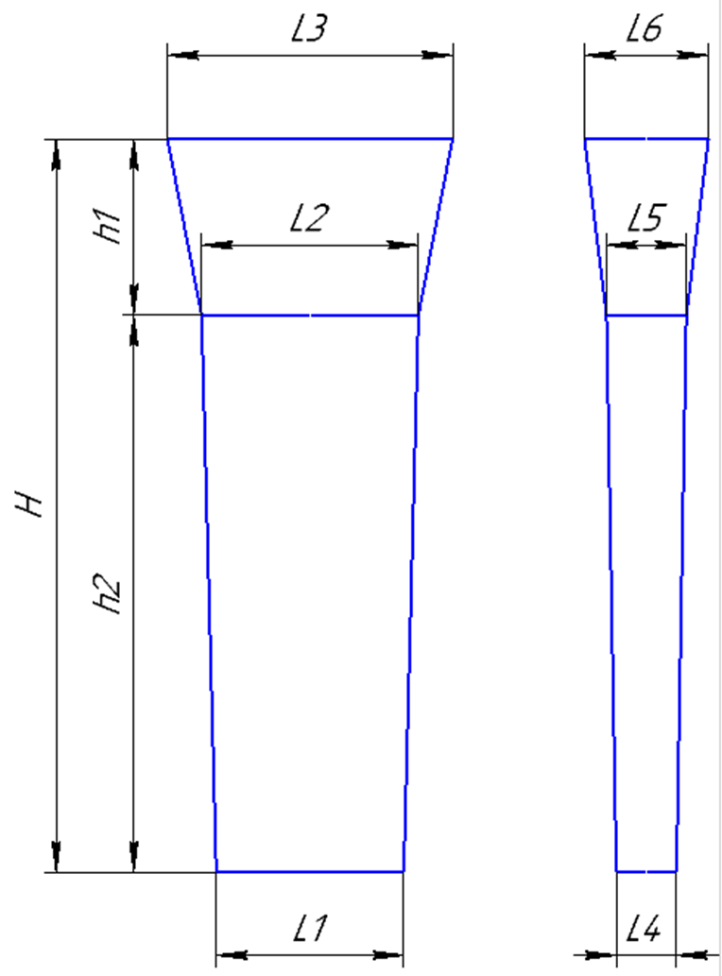
 |  |  | Технологическая карта |  |  |  |  | Цех 34 | Размер планки: | (автоматически) | вручную |  |  |  |  |  |  |  | Технологическая карта |  |  |  |  | Цех 34
Заказ |  |  |  | 344296-003 |  |  | планка № | 34 | Толщина L4 | 45 | 53 |  |  |  |  | Заказ |  |  |  | 344386-003 |  |  | планка № | 49
Чертеж |  |  |  | 25х160х350 |  |  | (45x355x765) |  | Толщина L5 | 54 | 64 |  |  |  |  | Чертеж |  |  |  | ЦТП 06.12826.00.00.000 |  |  | (45x355x765)
Наименование |  |  |  | Полоса |  |  |  |  | Ширина L1 | 355 | 580 |  |  |  |  | Наименование |  |  |  | Заготовка вкладыша
Количество деталей на заказ |  |  |  | 4 |  |  |  |  | Ширина L2 | 365 | 555 |  |  |  |  | Количество деталей на заказ |  |  |  | 4
Материал |  |  |  | БрО5Ц5С5 |  |  | К.В.Т | 0.41 | Длина h2 | 765 | 1050 |  |  |  |  | Материал |  |  |  | БрО5Ц5С5 |  |  | К.В.Т | 0.39
Масса детали |  |  |  | 12.5 |  |  | К.И.М. | 0.26 |  |  |  |  |  |  |  | Масса детали |  |  |  | 9.2 |  |  | К.И.М. | 0.26
Масса отливки |  |  |  | 122.0 |  |  |  |  | Размеры прибыли: |  |  |  |  |  |  | Масса отливки |  |  |  | 95.1
Масса отливки на 1 дет. |  |  |  | 30.5 |  |  |  |  | Толщина L5 | 54 | 64 |  | Толщина | 25 | 25 | Масса отливки на 1 дет. |  |  |  | 23.8
Норма расхода |  |  |  | 184 |  |  |  |  | Толщина L6 | 135 | 126 |  | Ширина | 85 | 70 | Норма расхода |  |  |  | 137.4
Норма расхода на 1 дет. |  |  |  | 46.0 |  |  |  |  | Ширина L2 | 365 | 555 |  | Длина | 265 | 265 | Норма расхода на 1 дет. |  |  |  | 34.4
Металлозавалка |  |  |  | 192 |  |  |  |  | Ширина L3 | 405 | 595 |  | плотность | 8.88 | 8.88 | Металлозавалка |  |  |  | 143
Металлозавалка на 1 дет. |  |  |  | 48.0 |  |  |  |  | Высота * h1 | 189 | 225 | 185 | Масса детали | 5.00055 | 4.1181 | Металлозавалка на 1 дет. |  |  |  | 35.8
Количество деталей в отливке |  |  |  | 4 |  |  |  |  | *Высота прибыли: расчетная |  |  | *Модель* |  |  |  | Количество деталей в отливке |  |  |  | 4
Количество деталей по длине |  |  |  | 2 |  |  |  |  |  |  |  |  |  |  |  | Количество деталей по длине |  |  |  | 2
Количество деталей по ширине |  |  |  | 2 |  |  |  |  | Плотность | 8.88 |  |  |  |  |  | Количество деталей по ширине |  |  |  | 2
 |  | 1:10 |  | Формовочный уклон 6 |  |  |  |  | Масса отливки | 121.054824 |  |  |  |  |  |  |  | 1:10 |  | Формовочный уклон 70
 |  |  |  |  |  |  |  |  | Норма расхода | 183.0614774
+2
-2
+2
-2
 |  |  |  |  |  |  |  |  | Размеры детали: | (Вручную)
 |  |  |  |  |  |  | 350 |  | Толщина | 25 |  |  |  |  |  |  |  |  |  |  |  |  | 261
 |  |  |  |  |  |  | ( 160 ) |  | Ширина | 160 |  |  |  |  |  |  |  |  |  |  |  |  | ( 110 )
 |  |  |  |  |  |  |  |  | Длина | 350
 |  |  |  |  |  |  |  |  |  |  |  | 224
 |  |  |  |  |  |  |  |  | Масса детали | 12.432
+5
-15
+5
-15
 |  |  | 20 |  |  |  |  |  | Масса вручную |  |  |  |  |  |  |  |  |  | 20
+5
-15
+5
-15
 |  |  |  |  |  |  |  |  | Размеры вручную
 | 187 |  | 754 |  |  |  |  |  | Холодильник |  |  |  |  |  |  |  | 177 |  | 581
 |  |  | ( 350 ) |  |  |  |  |  |  |  |  |  |  |  |  |  |  |  | ( 265 )
 |  |  |  |  |  |  |  |  | Расчет массы отливки по размерам модели. Без учета усадки
+2
-2
+2
-2
 |  |  |  |  |  |  |  |  | Утвердил Котов 25.10.23 (чтобы не переписывать расчетный файл.)
 |  |  |  |  |  |  | 45 |  |  |  |  |  |  |  |  |  |  |  |  |  |  |  | 86
 |  |  |  |  |  |  | ( 25 ) |  |  |  |  |  |  |  |  |  |  |  |  |  |  |  | ( 70 )
 |  |  |  |  |  |  |  |  | Примечания: | 0

 |  |  |  |  |  |  |  |  | норма времени: | 700*700 | 2.3
 | 1:5 |  |  |  |  |  |  |  |  | 700*1000 | 2.7 |  |  |  |  |  | 1:5
 |  |  |  |  |  |  |  |  |  | 1500*1000 | 3
 |  |  |  |  |  |  |  |  |  | 1800*1200 | 3.5

 | Формовочная смесь |  |  | СКЛ |  |  |  |  |  |  |  |  |  |  |  |  | Формовочная смесь |  |  | СКЛ
 | Усадка |  |  | 1,5 % |  |  |  |  |  |  |  |  |  |  |  |  | Усадка |  |  | 1,5 %
 | Краска |  |  | ГБ |  |  |  |  |  |  |  |  |  |  |  |  | Краска |  |  | ГБ
 | Температура заливки |  |  | 1060-1080 | ° С |  |  |  |  |  |  |  |  |  |  |  | Температура заливки |  |  | 1060-1080 | ° С
 | Сушка форм по инструкции |  |  | 25015.00013 |  |  |  |  |  |  |  |  |  |  |  |  | Сушка форм по инструкции |  |  | 25015.00013
 | Плавка по инструкции |  |  | 25010.00174 |  |  |  |  |  |  |  |  |  |  |  |  | Плавка по инструкции |  |  | 25010.00174
 | Заливка по инструкции |  |  | 25011.00007 |  |  |  |  |  |  |  |  |  |  |  |  | Заливка по инструкции |  |  | 25011.00007
 | Уход за прибылью |  |  | 25010.00168 |  |  |  |  |  |  |  |  |  |  |  |  | Уход за прибылью |  |  | 25010.00168
 | Транспортировка по инструкции |  |  | 102.41.795 Альбом № 9 |  |  |  |  |  |  |  |  |  |  |  |  | Транспортировка по инструкции |  |  | 102.41.795 Альбом № 9
 | Дата |  | Проверил | Дата |  | Руководитель |  |  |  |  |  |  |  |  |  |  | Дата |  | Проверил | Дата |  | Руководитель
2024-03-21 |  |  |  |  |  |  |  |  |  |  |  |  |  |  |  | 2024-03-21
 | Подпись |  |  |  |  |  |  |  |  |  |  |  |  |  |  |  | Подпись

Наименование |  |  | Тарифная | Вид | Вид | Разряд | Норма времени |  |  |  |  |  |  |  |  | Наименование |  |  | Тарифная | Вид | Вид | Разряд | Норма времени
операции |  |  | сетка | нормы | работ |  | на 1 деталь (н/ч) |  |  |  |  |  |  |  |  | операции |  |  | сетка | нормы | работ |  | на 1 деталь (н/ч)
Формовка, сборка |  |  | 40 | 1 | 20 | 3 | 0.542 |  |  |  |  |  |  |  |  | Формовка, сборка |  |  | 40 | 1 | 20 | 3 | 0.437

Планка К
 |  |  | Технологическая карта |  |  |  |  | Цех 34 | Состояние оснастки |  |  |  |  |  |  |  | Прибыль |  |  |  |  |  |  |  |  |  |  |  |  |  |  |  |  |  |  |  |  |  |  |  |  |  |  | Технологическая карта |  |  |  |  | Цех 34
 | Заказ |  |  | 344341-003 |  |  | Кокиль № | 27 | Размеры кокиля: |  |  | №№ | L1 | H | L2 | L3 | L1 | h | L4 | L5 |  |  |  |  |  |  |  |  |  |  |  |  |  |  |  |  |  |  |  |  |  | Заказ |  |  | 344336-003 |  |  | Кокиль № | 21
 | Чертеж |  |  | 1220.08.062-1 |  |  |  |  | 1050 | H |  | 11 | 290 | 745 | 60 | 60 | 290 | 100 | 60 | 110 |  |  |  |  |  |  |  |  |  |  |  |  |  |  |  |  |  |  |  |  |  | Чертеж |  |  | 720.00.01 /820.00.00 / 68х103х163
 | Наименование |  |  | Планка |  |  |  |  | 240 | L1 |  | 3 | 540 | 570 | 40 | 40 | 550 | 120 | 40 | 75 |  |  |  |  |  |  |  |  |  |  |  |  |  |  |  |  |  |  |  |  |  | Наименование |  |  | Заготовка /Заготовка / Пластина
 | Количество деталей на заказ |  |  | 6 |  |  |  |  | 40 | L2 |  | 22 | 240 | 735 | 40 | 40 |  |  |  |  |  |  |  |  |  |  |  |  |  |  |  |  |  |  |  |  |  |  |  |  |  | Количество деталей на заказ |  |  | 4 / 8 / 5
 |  |  |  |  |  |  |  |  | 40 | L3 |  | 27 | 240 | 1050 | 40 | 40 | 250 | 80 | 40 | 40 | 2 штуки
 | Материал |  |  | БрА9Ж3Л |  |  | К.В.Т | 0.16 | 40 | (L2+L3)/2 |  | 28 | 280 | 1000 | 60 | 60 | 280 | 100 | 60 | 80 |  |  |  |  |  |  |  |  |  |  |  |  |  |  |  |  |  |  |  |  |  | Материал |  |  | БрА11Ж6Н6
 | Масса детали |  |  | 2 |  |  | К.В.Т | 0.14 |  |  |  | 23 | 370 | 1290 | 70 | 80 | 370 | 130 | 80 | 150 | 2 штуки |  |  |  |  |  |  |  |  |  |  |  |  |  |  |  |  |  |  |  |  | Масса детали |  |  | 7,5 / 9,5 / 9,3
 | Масса отливки |  |  | 75.6 |  |  |  |  | Размеры прибыли: |  |  | 21 | 490 | 1320 | 100 | 103 | 490 | 120 | 103 | 150 |  |  |  |  |  |  |  |  |  |  |  |  |  |  |  |  |  |  |  |  |  | Масса отливки |  |  | 532
 | Масса отливки на 1 дет. |  |  | 12.6 |  |  |  |  | 80 | H |  | 21 а | 490 | 1320 | 50 | 51 | 490 | 120 | 51 | 75 |  |  |  |  |  |  |  |  |  |  |  |  |  |  |  |  |  |  |  |  |  | Масса отливки на 1 дет. |  |  | 26,2 / 33,1 / 32,4
 | Норма расхода |  |  | 81.6 |  |  |  |  | 250 | L1 |  | 30 | 510 | 1300 | 45 | 50 | 510 | 160 | 50 | 75 |  |  |  |  |  |  |  |  |  |  |  |  |  |  |  |  |  |  |  |  |  | Норма расхода |  |  | 593
 | Норма расхода на 1 дет. |  |  | 13.6 |  |  |  |  | 40 | L3низ |  |  |  |  |  |  |  |  |  |  |  |  |  |  |  |  |  |  |  |  |  |  |  |  |  |  |  |  |  |  |  | Норма расхода на 1 дет. |  |  | 29,2 / 36,9 / 36,2
 | Металлозавалка |  |  | 84.9 |  |  |  |  | 40 | L3верх |  |  |  |  |  |  |  |  |  |  |  |  |  |  |  |  |  |  |  |  |  |  |  |  |  |  |  |  |  |  |  | Металлозавалка |  |  | 617
 | Металлозавалка на 1 дет. |  |  | 14.2 |  |  |  |  | 40 | L средн. |  |  |  |  |  |  |  |  |  |  |  |  |  |  |  |  |  |  |  |  |  |  |  |  |  |  |  |  |  |  |  | Металлозавалка на 1 дет. |  |  | 30,3 / 38,4 / 37,6
 | Количество деталей в отливке |  |  | 6 |  |  |  |  |  | 7.5 |  |  |  | отношения масс в планке |  |  |  |  |  |  |  |  |  |  |  |  |  |  |  |  |  |  |  |  |  |  |  |  |  |  |  | Количество деталей в отливке |  |  | 17
 | Количество деталей по длине |  |  | 2 |  |  |  |  | Отливка | 75.6 |  |  |  | 1 | 2 | 3 | 4 | summ |  |  |  |  |  |  |  |  |  |  |  |  |  |  |  |  |  |  |  |  |  |  |  | Количество деталей |  |  | 4 / 8 / 5 | * | См. схему разрезки
 | Количество деталей по ширине |  |  | 3 |  |  |  |  | Расход | 81.6 |  |  | кол-во: | 0 | 1 | 1 | 1
 |  |  |  |  |  |  |  |  | Размеры детали: |  |  |  | масса дет | 0 | 7.5 | 9.5 | 9.3
 |  |  |  |  |  |  |  |  | Ширина | 60 |  |  |  |  | 7.5 | 9.5 | 9.3 | 26.3
+2
-2
 |  |  |  |  |  |  |  |  | длина | 290 |  |  |  | 0.0 | 151.7 | 192.2 | 188.1 | 532 | Масса отл
 |  |  |  |  |  |  |  |  | толщина | 15 |  |  |  | 0.0 | 169.1 | 214.2 | 209.7 | 593 | Жидкий |  |  |  |  |  |  |  |  |  |  |  |  |  |  |  |  |  |  |  |  |  |  |  |  |  |  |  |  | 483
+5
--5
 |  |  |  |  |  |  |  |  | ВЕС |  |  |  |  | 0.0 | 176.0 | 222.9 | 218.2 | 617 | М/З |  |  |  |  |  |  |  |  |  |  |  |  |  |  |  |  |  |  |  |  |  |  |  |  |  |  |  |  | ( 160 х 2 )
 |  |  |  |  |  |  | 236 |  |  | 1.9575 |  |  |  |  |  |  |  |  |  |  |  |  |  |  |  |  |  |  |  |  |  |  |  |  |  |  |  |  |  |  |  |  |  |  |  |  |  | ( 103 )
 |  |  |  |  |  |  | ( 60 )
 |  |  |  |  |  |  |  |  | Заливка без прибыли |  | FALSE |  |  |  |  |  |  |  |  |  |  |  |  |  |  |  |  |  | 1175
+5
-15
 |  |  |  |  |  |  |  |  | Высота H | 724
 |  |  |  |  |  |  |  |  | Высота h | 620 |  |  |  |  |  |  |  |  |  |  |  | 10 | 1145 |  |  |  |  |  |  |  |  |  |  |  |  | 20 |  |  |  |  |  |  | 20
+5
-15
+5
-15
 |  |  |  |  |  |  |  |  |  |  |  |  |  |  |  |  |  |  |  |  | 10
 |  | 15 |  |  |  |  |  |  |  |  |  |  |  |  |  |  |  |  |  |  | 45 |  | 2 |  |  |  |  |  |  |  |  |  |  |  |  |  |  |  |  |  | 118 |  |  | 1300
+5
-15
 |  |  |  |  |  |  |  |  |  |  |  |  |  |  |  |  |  |  |  |  | 20 |  |  |  |  |  |  |  |  |  |  |  |  |  |  |  |  |  |  |  |  |  |  | ( 115 х 2 ) ( 145 х 4 ) ( 163 х 2 )
 | 79 |  | 1034 |  |  |  |  |  |  |  |  |  |  |  |  |  |  |  |  |  | 45 |  | 2
+2
-2
 |  |  | ( 290 ) |  |  |  |  |  |  |  |  |  |  |  |  |  |  |  |  |  | 20
 |  |  |  |  |  |  |  |  |  |  |  |  |  |  |  |  |  |  |  | 416 | 123 |  | 1 |  | 1 |  | 1 |  | 1 |  | 1 |  | 1 |  | 1 |  |  |  |  |  |  |  |  |  |  |  |  | 99
+2
-2
 |  |  |  |  |  |  |  |  |  |  |  |  |  |  |  |  |  |  |  |  | 20 |  |  |  |  |  |  |  |  |  |  |  |  |  |  |  |  |  |  |  |  |  |  |  |  |  |  | ( 65 х 2 )
 |  |  |  |  |  |  | 39 |  |  |  |  |  |  |  |  |  |  |  |  |  | 123 |  | 1 |  | 1 |  | 1 |  | 1 |  | 1 |  | 1 |  | 1 |  |  |  |  |  |  |  |  |  |  |  |  | ( 68 )
 |  |  |  |  |  |  | ( 15 ) |  |  |  |  |  |  |  |  |  |  |  |  |  | 10
 |  |  |  |  |  |  |  |  |  |  |  |  |  |  |  |  |  |  |  |  |  | 10 | 161 | 20 | 161 | 20 | 161 | 20 | 161 | 20 | 161 | 20 | 161 | 20 | 161 | 20

 |  |  |  |  |  |  |  |  |  |  |  |  |  |  |  |  |  |  |  |  |  |  |  |  |  |  |  |  | 1277 |  |  |  |  |  |  |  |  |  |  |  |  | Усадка |  |  | 1,5 %
 |  |  |  |  |  |  |  |  |  |  |  |  |  |  |  |  |  |  |  |  |  |  |  |  |  |  |  |  |  |  |  |  |  |  |  |  |  |  |  |  |  | Краска |  |  | ГБ
 | Усадка |  |  | 1,5 % |  |  |  |  |  |  |  |  |  |  |  |  |  |  |  |  | На схеме: | 1. | 1020.00.01 - 14 шт. |  |  |  |  |  |  |  |  |  |  |  |  |  |  |  |  |  |  | Температура заливки |  |  | 1100-1120 | ° С
 | Краска |  |  | ГБ |  |  |  |  |  |  |  |  |  |  |  |  |  |  |  |  |  | 2. | 720.00.00.2017-01 - 2 шт. |  |  |  |  |  |  |  |  |  |  |  |  |  |  |  |  |  |  | Плавка по инструкции |  |  | 25010.00176
 | Температура заливки |  |  | 1120-1180 | ° С |  |  |  |  |  |  |  |  |  |  |  |  |  |  |  | Разрез между деталями 20мм. |  |  |  |  |  |  |  |  |  |  |  |  |  |  |  |  |  |  |  |  | Заливка по инструкции |  |  | 25012.000012
 | Плавка по инструкции |  |  | 25010.00176 |  |  |  |  |  |  |  |  |  |  |  |  |  |  |  |  | Количество деталей в заготовке = 16 шт. |  |  |  |  |  |  |  |  |  |  |  |  |  |  |  |  |  |  |  |  | Транспортировка по инструкции |  |  | 102.41.795 Альбом № 9
 | Заливка по инструкции |  |  | 25012.000012 |  |  |  |  |  |  |  |  |  |  |  |  |  |  |  |  |  |  |  |  |  |  |  |  |  |  |  |  |  |  |  |  |  |  |  |  | Дата |  |  | Проверил | Дата |  | Руководитель
 | Транспортировка по инструкции |  |  | 102.41.795 Альбом № 9 |  |  |  |  |  |  |  |  |  |  |  |  |  |  |  |  |  |  |  |  |  |  |  |  |  |  |  |  |  |  |  |  |  |  |  |  | 2024-03-21
Дата |  |  | Проверил | Дата |  | Руководитель |  |  |  |  |  |  |  |  |  |  |  |  |  |  |  |  |  |  |  |  |  |  |  |  |  |  |  |  |  |  |  |  |  |  | Подпись
2024-03-21
Подпись |  |  |  |  |  |  |  |  |  |  |  |  |  |  |  |  |  |  |  |  |  |  |  |  |  |  |  |  | 193

 |  |  |  |  |  |  |  |  |  |  |  |  |  |  |  |  |  |  |  |  |  | 10 | 163 |  |  |  |  |  |  |  |  |  |  |  |  |  |  | 20
 |  |  |  |  |  |  |  |  |  |  |  |  |  |  |  |  |  |  |  |  | 10
 |  |  |  |  |  |  |  |  |  |  |  |  |  |  |  |  |  |  |  |  | 103 |  | 3
 |  |  |  |  |  |  |  |  |  |  |  |  |  |  |  |  |  |  |  |  | 20 |  |  |  |  |  |  |  |  |  |  |  |  |  |  |  |  |  | 20
 |  |  |  |  |  |  |  |  |  |  |  |  |  |  |  |  |  |  |  | 483 | 160 |  | 1 |  | 1 |  | 2 |  | 2 |  | 2 |  | 2 |  | 3 |  | 3 |  | 103 | 256
 |  |  |  |  |  |  |  |  |  |  |  |  |  |  |  |  |  |  |  |  | 20 |  |  |  |  |  |  |  |  |  |  |  |  |  |  |  |  |  | 20
 |  |  |  |  |  |  |  |  |  |  |  |  |  |  |  |  |  |  |  |  | 160 |  | 1 |  | 1 |  | 2 |  | 2 |  | 2 |  | 2 |  | 3 |  | 3 |  | 103
 |  |  |  |  |  |  |  |  |  |  |  |  |  |  |  |  |  |  |  |  | 10 |  |  |  |  |  |  |  |  |  |  |  |  |  |  |  |  |  | 10
 |  |  |  |  |  |  |  |  |  |  |  |  |  |  |  |  |  |  |  |  |  | 10 | 115 | 20 | 115 | 20 | 145 | 20 | 145 | 20 | 145 | 20 | 145 | 20 | 163 | 20 | 163 | 20

 |  |  |  |  |  |  |  |  |  |  |  |  |  |  |  |  |  |  |  |  |  |  |  |  |  |  |  |  | 1306

 |  |  |  |  |  |  |  |  |  |  |  |  |  |  |  |  |  |  |  |  | На схеме: | 1. | 720.00.01 - 4шт.
 |  |  |  |  |  |  |  |  |  |  |  |  |  |  |  |  |  |  |  |  |  | 2. | 820.00.00 - 8шт.
 |  |  |  |  |  |  |  |  |  |  |  |  |  |  |  |  |  |  |  |  |  | 3. | 68х103х163 - 5шт.
 |  |  |  |  |  |  |  |  |  |  |  |  |  |  |  |  |  |  |  |  | Разрез между деталями 20мм.
 | <50 |  | >50 |  |  |  |  |  |  |  |  |  |  |  |  |  |  |  |  |  | Количество деталей в заготовке = 17 шт.
БрО8С12 | 1060-1080 | 9.1 | 1080-1120
БрО10Ф1 | 1080-1100 | 8.88 | 1100-1130
БрО10Ц2Н2 | 1080-1100 | 8.7 | 1100-1130
БрО5Ц5С5 | 1080-1100 | 8.88 | 1080-1120
БрАЖМц10-3-1,5 | 1100-1120 | 7.5 | 1120-1180
БрА10Ж3Мц2 | 1100-1120 | 7.5 | 1120-1180
БрА9Ж3Л | 1100-1120 | 7.5 | 1120-1180
БрА11Ж6Н6 | 1100-1120 | 8.1 | 1120-1180
БрА10Ж4Н4Л | 1100-1120 | 7.8 | 1120-1180
БрА9Ж4Н4Мц1 | 1100-1120 | 7.8 | 1120-1180
БрА9Мц2Л | 1100-1120 | 7.6 | 1120-1180
ЛЦ23А6Ж3Мц2 | 1020-1060 | 8.5 | 1020-1060
ЛЦ38Мц2С2 | 960-1000 | 8.5 | 950-1050
ЛЦ40Мц3А | 960-1000 | 8.5 | 950-1060

Подпятник
 |  | Технологическая карта |  |  |  |  | Цех 34 |  |  | Чертеж | Литейная |  |  | Технологическая карта |  |  |  |  | Цех 34 |  |  |  | Технологическая карта |  |  |  |  | Цех 34 |  |  |  | Технологическая карта |  |  |  |  | Цех 34 |  |  |  | Технологическая карта |  |  |  |  | Цех 34 |  |  |  | Технологическая карта |  |  |  |  | Цех 34 |  |  |  | Технологическая карта |  |  |  |  | Цех 34
Заказ |  |  | 3431315-010 |  |  | модель |  |  |  |  |  | Заказ |  |  | 3431394-011 |  |  | модель |  |  | Заказ |  |  | 3431455-011 |  |  | модель |  |  | Заказ |  |  | 3431475-011 |  |  |  |  |  | Заказ |  |  | 374001-001 |  |  |  |  |  | Заказ |  |  | 344006-001 |  |  | модель |  |  | Заказ |  |  | 344092-001 |  |  | модель
Чертеж |  |  | 1-137597 |  |  | 15.00194 |  |  | подп. | 15.00194 | 1 | Чертеж |  |  | 2102.4-01.01-002 |  |  | 1277.04.307 |  |  | Чертеж |  |  | 1275.04.712-1 |  |  | 1275.04.712 |  |  | Чертеж |  |  | 88-12628 |  |  |  |  |  | Чертеж |  |  | 8720.08.01 |  |  |  |  |  | Чертеж |  |  | 1277.04.608 |  |  | 1277.04.608 |  |  | Чертеж |  |  | 1277.04.307 |  |  | 1277.04.307
Наименование |  |  | Подпятник |  |  |  |  |  | подп. | 2102.4-01.01-002 | 1 | Наименование |  |  | Подпятник сферический |  |  |  |  |  | Наименование |  |  | Подпятник сферический |  |  |  |  |  | Наименование |  |  | Клапан конический |  |  |  |  |  | Наименование |  |  | Лёжка |  |  |  |  |  | Наименование |  |  | Подпятник сферический |  |  |  |  |  | Наименование |  |  | Подпятник сферический
Количество деталей на заказ |  |  | 4 |  |  |  |  |  | подп. | 1275.04.712-1 | 1 | Количество деталей на заказ |  |  | 1 |  |  |  |  |  | Количество деталей на заказ |  |  | 1 |  |  |  |  |  | Количество деталей на заказ |  |  | 3 |  |  |  |  |  | Количество деталей на заказ |  |  | 20 |  |  |  |  |  | Количество деталей на заказ |  |  | 3 |  |  |  |  |  | Количество деталей на заказ |  |  | 1
Материал |  |  | БрО8С12 |  |  | К.В.Т | 0.40 |  | подп. | 1277.04.608 | 1 | Материал |  |  | БрА9Ж3Л |  |  | К.В.Т | 0.33 |  | Материал |  |  | БрО8С12 |  |  | К.В.Т | 0.35 |  | Материал |  |  | БрО5Ц5С5 |  |  | К.В.Т | 0.73 |  | Материал |  |  | 15Х25 ТЛ или Х20Н14С2Л |  |  | К.В.Т | 0.91 |  | Материал |  |  | БрО8С12 |  |  | К.В.Т | 0.28 |  | Материал |  |  | БрО8С12 |  |  | К.В.Т | 0.43
Масса детали |  |  | 82 |  |  | К.И.М. | 0.32 |  |  | 1277.04.608-1 |  | Масса детали |  |  | 200 |  |  | К.И.М. | 0.28 |  | Масса детали |  |  | 450 |  |  | К.И.М. | 0.31 |  | Масса детали |  |  | 332 |  |  | К.И.М. | 0.38 |  | Масса детали |  |  | 145 |  |  | К.И.М. | 0.87 |  | Масса детали |  |  | 235 |  |  | К.И.М. | 0.24 |  | Масса детали |  |  | 260 |  |  | К.И.М. | 0.36
Масса отливки |  |  | 205 | Учтен вес припуска на захват из прибыли. |  |  |  |  | подп. | 1277.04.307 | 1 | Масса отливки |  |  | 610 | Учтен вес припуска на захват из прибыли. |  |  |  |  | Масса отливки |  |  | 1300 | Учтен вес припуска на захват из прибыли. |  |  |  |  | Масса отливки |  |  | 455 |  |  |  |  |  | Масса отливки |  |  | 160 |  |  |  |  |  | Масса отливки |  |  | 850 | Учтен вес припуска на захват из прибыли. |  |  |  |  | Масса отливки |  |  | 600 | Учтен вес припуска на захват из прибыли.
Масса прибыли |  |  | 31 |  |  |  |  |  | клапан | 88-12628 | 1 | Масса прибыли |  |  | 172 |  |  |  |  |  | Масса прибыли |  |  | 220 |  |  |  |  |  | Масса прибыли |  |  | 294 |  |  |  |  |  | Норма расхода |  |  | 160 |  |  |  |  |  | Масса прибыли |  |  | 510 |  |  |  |  |  | Масса прибыли |  |  | 140
Масса литниковой системы |  |  | 10 |  |  |  |  |  | лежка | 8720.08.01 | 1 | Масса литниковой системы |  |  | 75 |  |  |  |  |  | Масса литниковой системы |  |  | 90 |  |  |  |  |  | Масса литниковой системы |  |  | 81 |  |  |  |  |  | Металлозавалка |  |  | 167 |  |  |  |  |  | Масса литниковой системы |  |  | 95 |  |  |  |  |  | Масса литниковой системы |  |  | 95
Норма расхода |  |  | 246 |  |  |  |  |  |  |  |  | Норма расхода |  |  | 685 |  |  |  |  |  | Норма расхода |  |  | 1390 |  |  |  |  |  | Норма расхода |  |  | 830 |  |  |  |  |  |  |  |  |  |  |  |  |  |  | Норма расхода |  |  | 945 |  |  |  |  |  | Норма расхода |  |  | 695
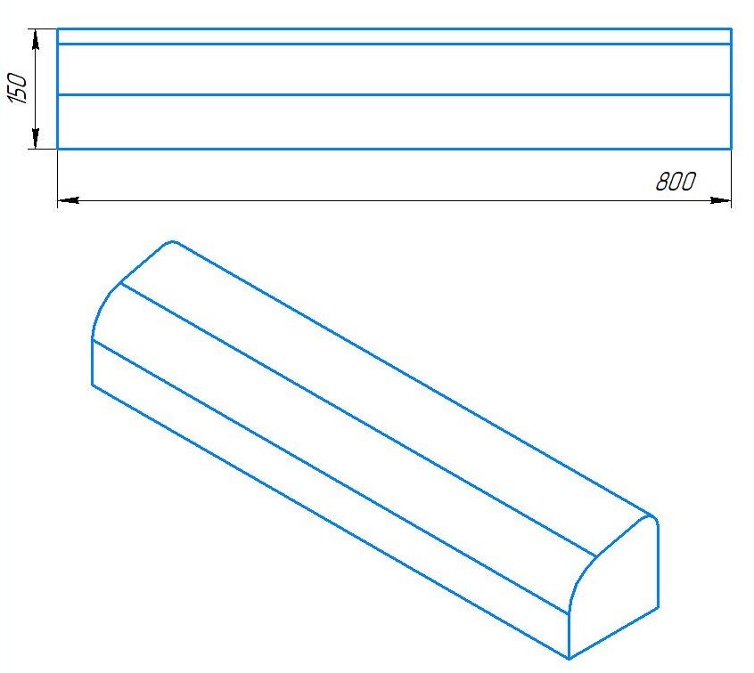
Металлозавалка |  |  | 256 |  |  |  |  |  |  |  |  | Металлозавалка |  |  | 713 |  |  |  |  |  | Металлозавалка |  |  | 1446 |  |  |  |  |  | Металлозавалка |  |  | 864 |  |  |  |  |  |  |  |  |  |  |  |  |  |  | Металлозавалка |  |  | 983 |  |  |  |  |  | Металлозавалка |  |  | 723
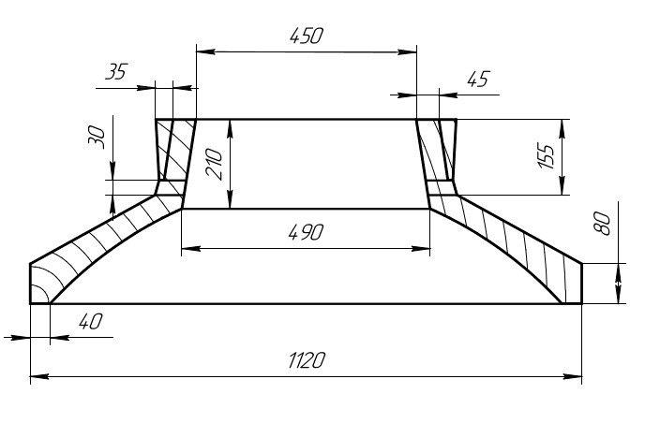
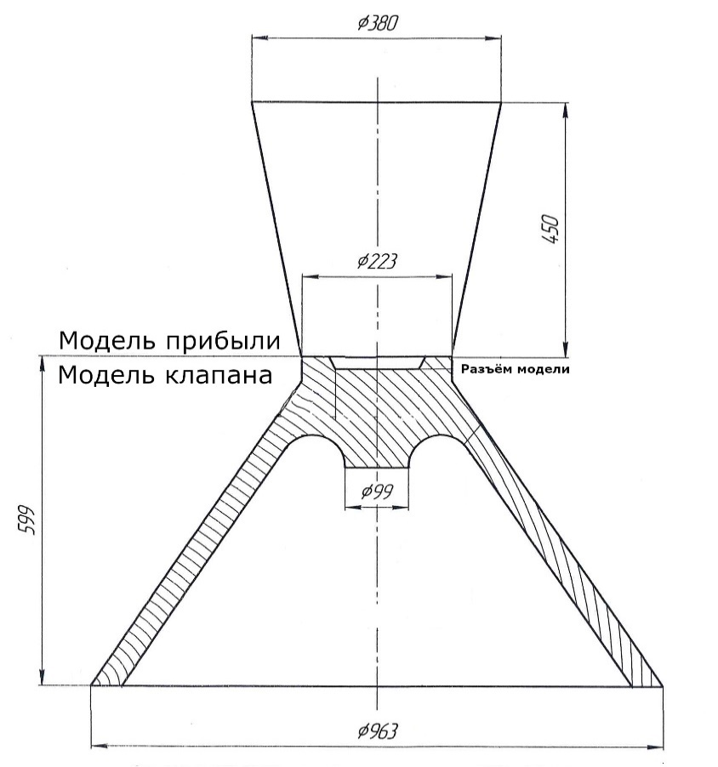
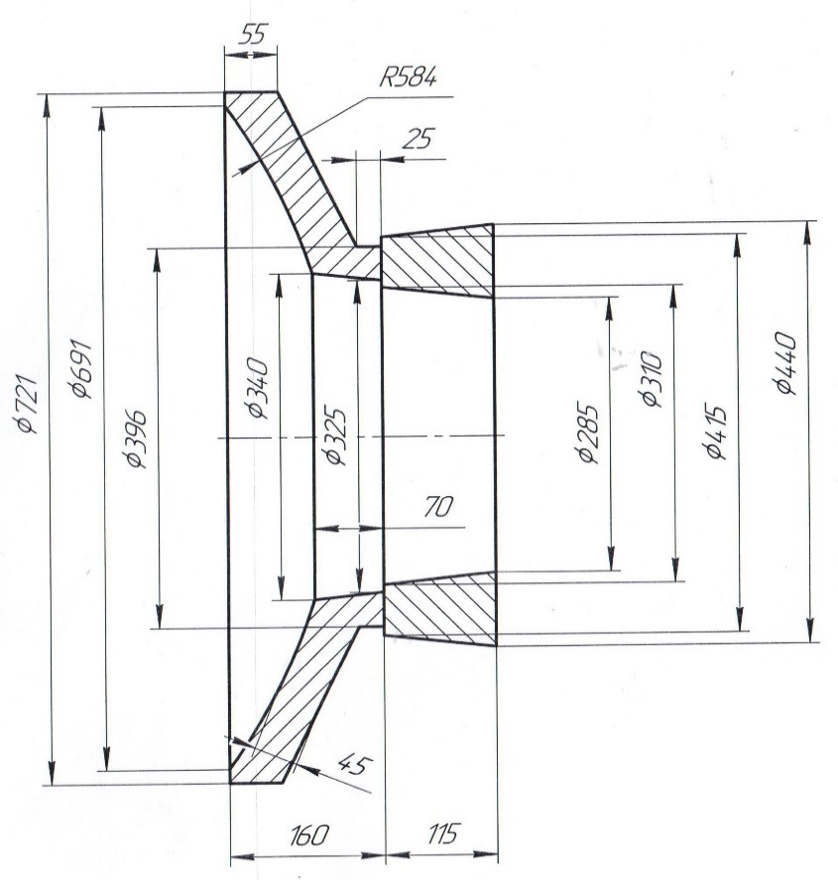
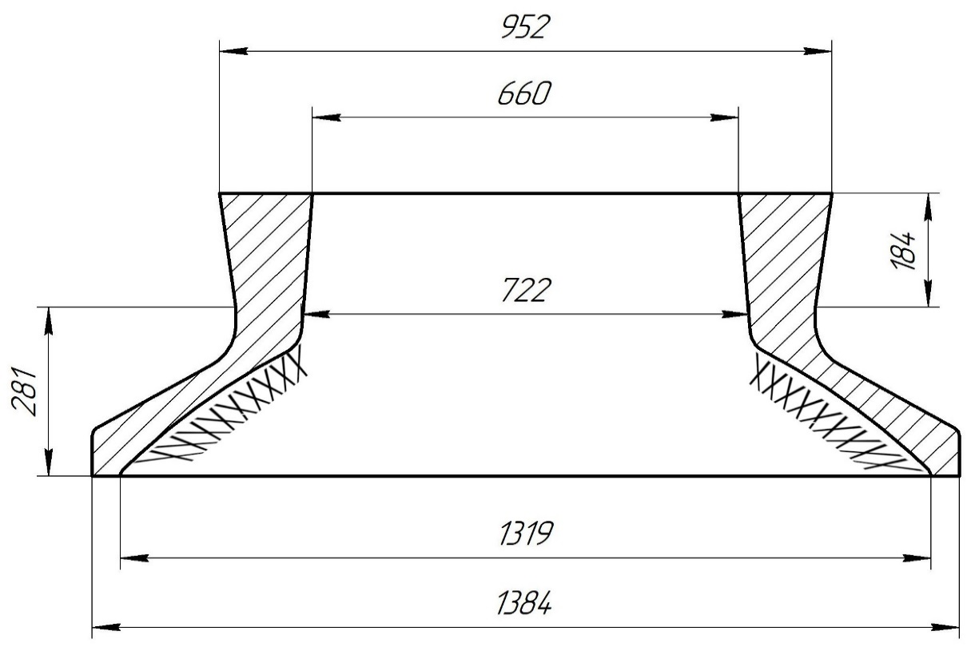
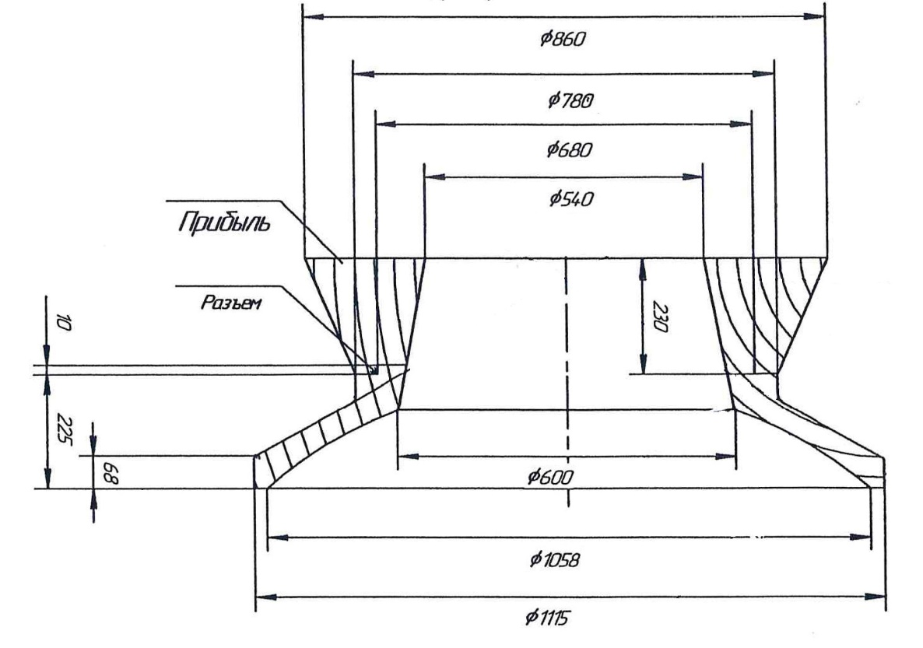
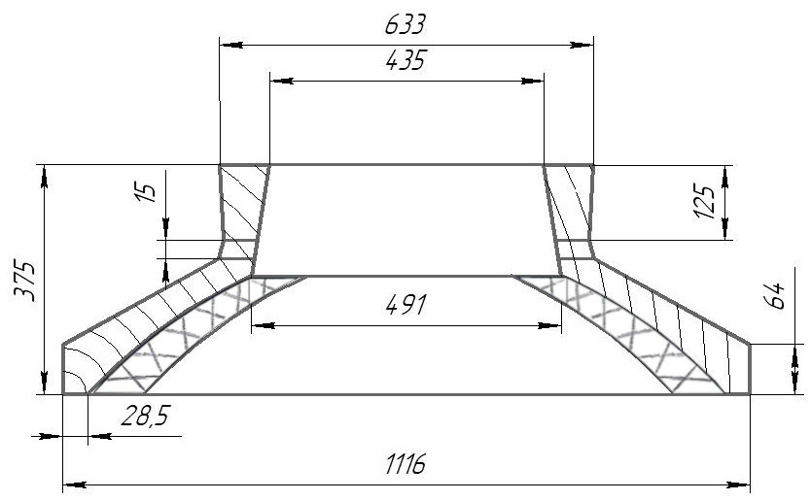
 |  |  |  |  |  | МК |  |  |  |  |  |  |  |  |  |  |  |  |  |  |  |  |  |  |  |  |  |  |  |  |  |  |  | 1. | В конусе формы сделать
 |  |  |  |  |  |  |  |  |  |  |  |  |  |  |  |  |  |  |  |  |  |  |  |  |  |  |  |  |  |  |  |  |  |  | изнутри наколы на 3/4 высоты
 |  |  |  |  |  |  |  |  |  |  |  |  |  |  |  |  |  |  |  |  |  |  |  |  |  |  |  |  |  |  |  |  |  |  | конуса;

 |  |  |  |  |  |  |  |  |  |  |  |  |  |  |  |  |  |  |  |  |  |  |  |  |  |  |  |  |  |  |  |  |  | 2. | Никель и цинк в металле держать
 |  |  |  |  |  |  |  |  |  |  |  |  |  |  |  |  |  |  |  |  |  |  |  |  |  |  |  |  |  |  |  |  |  |  | на верхнем пределе;

 |  |  |  |  |  |  |  |  |  |  |  |  |  |  |  |  |  |  |  |  |  |  |  |  |  |  |  |  |  |  |  |  |  | 3. | Заливать форму через литниковую
 |  |  |  |  |  |  |  |  |  |  |  |  |  |  |  |  |  |  |  |  |  |  |  |  |  |  |  |  |  |  |  |  |  |  | систему до середины прибыли,
 |  |  |  |  |  |  |  |  |  |  |  |  |  |  |  |  |  |  |  |  |  |  |  |  |  |  |  |  |  |  |  |  |  |  | затем остатки металла залить в
 |  |  |  |  |  |  |  |  |  |  |  |  |  |  |  |  |  |  |  |  |  |  |  |  |  |  |  |  |  |  |  |  |  |  | прибыль до полного её заполнения.

 |  |  |  |  |  |  |  |  |  |  |  |  |  |  |  |  |  |  |  |  |  |  |  |  |  |  |  |  |  |  |  |  |  |  |  |  |  |  |  | Формовочная смесь |  | СКЛ
 |  |  |  |  |  |  |  |  |  |  |  |  |  |  |  |  |  |  |  |  |  |  |  |  |  |  |  |  |  |  |  |  |  |  |  |  |  |  |  | Усадка |  | 1,5 %
 | Формовочная смесь |  | СКЛ |  |  |  |  |  |  |  |  |  | Формовочная смесь |  | СКЛ |  |  |  |  |  |  | Формовочная смесь |  | СКЛ |  |  |  |  |  |  | Формовочная смесь |  | СКЛ |  |  |  |  |  |  | Краска |  | ГБ |  |  |  |  |  |  | Формовочная смесь |  | СКЛ |  |  |  |  |  |  | Формовочная смесь |  | СКЛ
 | Усадка |  | 1,5 % |  |  |  |  |  |  |  |  |  | Усадка |  | 1,5 % |  |  |  |  |  |  | Усадка |  | 1,5 % |  |  |  |  |  |  | Усадка |  | 1,5 % |  |  |  |  |  |  | Транспортировка по инструкции |  | 102.41.795 Альбом № 9 |  |  |  |  |  |  | Усадка |  | 1,5 % |  |  |  |  |  |  | Усадка |  | 1,5 %
 | Краска |  | ГБ |  |  |  |  |  |  |  |  |  | Краска |  | ГБ |  |  |  |  |  |  | Краска |  | ГБ |  |  |  |  |  |  | Краска |  | ГБ |  |  |  |  |  |  | Уход за прибылью |  | 25010.00168 |  |  |  |  |  |  | Краска |  | ГБ |  |  |  |  |  |  | Краска |  | ГБ
 | Тип литниковой системы |  | 242.04.463 |  |  |  |  |  |  |  |  |  | Тип литниковой системы |  | 242.04.464 | -1 |  |  |  |  |  | Тип литниковой системы |  | 242.04.463 | -2 |  |  |  |  |  | Тип литниковой системы |  | 242.04.463 | -1 |  |  |  |  |  | Дата | Проверил | Дата |  | Руководитель |  |  |  |  | Тип литниковой системы |  | 242.04.463 | -2 |  |  |  |  |  | Тип литниковой системы |  | 242.04.463 | -1
 | Температура заливки |  | 1050-1090 | ° С |  |  |  |  |  |  |  |  | Температура заливки |  | 1080-1100 | ° С |  |  |  |  |  | Температура заливки |  | 1050-1090 | ° С |  |  |  |  |  | Температура заливки |  | 1060-1080 | ° С |  |  |  |  | 2024-03-21 |  |  |  |  |  |  |  |  |  | Температура заливки |  | 1050-1090 | ° С |  |  |  |  |  | Температура заливки |  | 1050-1090 | ° С
 | Плавка по инструкции |  | 25010.00173 |  |  |  |  |  |  |  |  |  | Плавка по инструкции |  | 25010.00176 |  |  |  |  |  |  | Плавка по инструкции |  | 25010.00173 |  |  |  |  |  |  | Плавка по инструкции |  | 25010.00174 |  |  |  |  |  |  | Подпись |  |  |  |  |  |  |  |  | Плавка по инструкции |  | 25010.00173 |  |  |  |  |  |  | Плавка по инструкции |  | 25010.00173
 | Заливка по инструкции |  | 25011.00007 |  |  |  |  |  |  |  |  |  | Заливка по инструкции |  | 25011.00007 |  |  |  |  |  |  | Заливка по инструкции |  | 25011.00007 |  |  |  |  |  |  | Заливка по инструкции |  | 25011.00007 |  |  |  |  |  |  |  |  |  |  |  |  |  |  |  | Заливка по инструкции |  | 25011.00007 |  |  |  |  |  |  | Заливка по инструкции |  | 25011.00007
 | Транспортировка по инструкции |  | 102.41.795 Альбом № 9 |  |  |  |  |  |  |  |  |  | Транспортировка по инструкции |  | 102.41.795 Альбом № 9 |  |  |  |  |  |  | Транспортировка по инструкции |  | 102.41.795 Альбом № 9 |  |  |  |  |  |  | Транспортировка по инструкции |  | 102.41.795 Альбом № 9 |  |  |  |  |  | Наименование |  | Тарифная | Вид | Вид | Разряд | Норма времени |  |  |  | Транспортировка по инструкции |  | 102.41.795 Альбом № 9 |  |  |  |  |  |  | Транспортировка по инструкции |  | 102.41.795 Альбом № 9
 | Уход за прибылью |  | 25010.00168 |  |  |  |  |  |  |  |  |  | Уход за прибылью |  | 25010.00168 |  |  |  |  |  |  | Уход за прибылью |  | 25010.00168 |  |  |  |  |  |  | Уход за прибылью |  | 25010.00168 |  |  |  |  |  |  | операции | сетка | нормы | работ |  | на 1 деталь (н/ч) |  |  |  | Уход за прибылью |  | 25010.00168 |  |  |  |  |  |  | Уход за прибылью |  | 25010.00168
 | Дата | Проверил | Дата |  | Руководитель |  |  |  |  |  |  |  | Дата | Проверил | Дата |  | Руководитель |  |  |  |  | Дата | Проверил | Дата |  | Руководитель |  |  |  |  | Дата | Проверил | Дата |  | Руководитель |  |  |  |  | Формовка, сборка | 40 | 1 | 20 | 3 | 1.621 |  |  |  | Дата | Проверил | Дата |  | Руководитель |  |  |  |  | Дата | Проверил | Дата |  | Руководитель
2024-03-21 |  |  |  |  |  |  |  |  |  |  |  | 2024-03-21 |  |  |  |  |  |  |  |  | 2024-03-21 |  |  |  |  |  |  |  |  | 2024-03-21 |  |  |  |  |  |  |  |  |  |  |  |  |  |  |  |  |  | 2024-03-21 |  |  |  |  |  |  |  |  | 2024-03-21
 | Подпись |  |  |  |  |  |  |  |  |  |  |  | Подпись |  |  |  |  |  |  |  |  | Подпись |  |  |  |  |  |  |  |  | Подпись |  |  |  |  |  |  |  |  |  |  |  |  |  |  |  |  |  | Подпись |  |  |  |  |  |  |  |  | Подпись

Наименование |  | Тарифная | Вид | Вид | Разряд | Норма времени |  |  |  |  |  | Наименование |  | Тарифная | Вид | Вид | Разряд | Норма времени |  |  | Наименование |  | Тарифная | Вид | Вид | Разряд | Норма времени |  |  | Наименование |  | Тарифная | Вид | Вид | Разряд | Норма времени |  |  |  |  |  |  |  |  |  |  |  | Наименование |  | Тарифная | Вид | Вид | Разряд | Норма времени |  |  | Наименование |  | Тарифная | Вид | Вид | Разряд | Норма времени
 | операции | сетка | нормы | работ |  | на 1 деталь (н/ч) |  |  |  |  |  |  | операции | сетка | нормы | работ |  | на 1 деталь (н/ч) |  |  |  | операции | сетка | нормы | работ |  | на 1 деталь (н/ч) |  |  |  | операции | сетка | нормы | работ |  | на 1 деталь (н/ч) |  |  |  |  |  |  |  |  |  |  |  |  | операции | сетка | нормы | работ |  | на 1 деталь (н/ч) |  |  |  | операции | сетка | нормы | работ |  | на 1 деталь (н/ч)
 | Формовка, сборка | 40 | 1 | 20 | 3 | 2.492 |  | 98.72 |  |  |  |  | Формовка, сборка | 40 | 1 | 20 | 3 | 6.939 |  | 98.72 |  | Формовка, сборка | 40 | 1 | 20 | 3 | 14.08 |  | 98.72 |  | Формовка, сборка | 40 | 1 | 20 | 3 | 8.408 |  | 98.72 |  |  |  |  |  |  |  |  | 98.72 |  | Формовка, сборка | 40 | 1 | 20 | 3 | 9.573 |  | 98.72 |  | Формовка, сборка | 40 | 1 | 20 | 3 | 7.04 |  | 98.72

Сухарь
 |  |  | Технологическая карта |  |  |  |  | Цех 34 |  | Размеры сухаря:
Заказ |  |  |  | 344164-002 |  |  | Модель № | 134 |  | Ширина L1 | 355
Чертеж |  |  |  | 22067.01 УС |  |  |  |  |  | Ширина L2 | 380
Наименование |  |  |  | Сухарь |  |  |  |  |  | Толщина L4 | 83
Количество деталей на заказ |  |  |  | 2 |  |  |  |  |  | Толщина L5 | 170
Материал |  |  |  | БрА9Ж3Л |  |  | К.В.Т | 0.48 |  | Толщина L6 | 190
Масса детали |  |  |  | 210.0 |  |  | К.И.М. | 0.29 |  | Длина h2 | 1060
Масса отливки |  |  |  | 439 |  |  |  |  |  | Размеры прибыли:
Масса прибыли |  |  |  | 247 |  |  |  |  |  | Толщина L7 | 180
Норма расхода |  |  |  | 685 |  |  |  |  |  | Толщина L8 | 260
Металлозавалка |  |  |  | 712.4 |  |  |  |  |  | Ширина L3 | 450
 |  |  |  |  |  |  |  |  |  | Высота h1 | 390
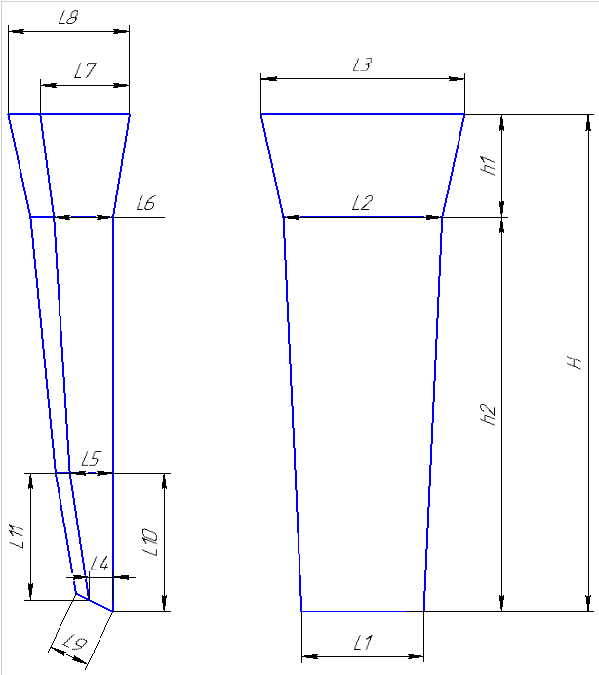
 |  |  |  |  |  | Размеры: |  |  |  | Плотность | 7.5
 |  |  |  |  |  |  | модели | отливки
 |  |  |  |  |  | L1 | 355 | 350 |  | Размеры детали: | (Вручную)
 |  |  |  |  |  | L2 | 380 | 374 |  | Толщина
 |  |  |  |  |  | L4 | 83 | 82 |  | Ширина
 |  |  |  |  |  | L5 | 170 | 167 |  | Длина
 |  |  |  |  |  | L6 | 190 | 187
 |  |  |  |  |  | h2 | 1060 | 1044 |  | Масса детали | 0
 |  |  |  |  |  | прибыль: |  |  |  | Масса вручную | 210
 |  |  |  |  |  | L7 | 180 | 177
 |  |  |  |  |  | L8 | 260 | 256 |  | Холодильник
 |  |  |  |  |  | L3 | 450 | 443
 |  |  |  |  |  | h1 | 390 | 384

 |  |  |  |  |  |  |  |  |  | Расчет массы отливки по размерам модели. Без учета усадки
 |  |  |  |  |  |  |  |  |  | Утвердил Котов 25.10.23 (чтобы не переписывать расчетный файл.)
 |  |  |  |  |  |  |  |  |  | Высота прибыли расчетная.

 | * Использовать холодильники

 | Формовочная смесь |  |  | СКЛ
 | Усадка |  |  | 1,5 %
 | Краска |  |  | ГБ
 | Температура заливки |  |  | 1060-1080 | ° С
 | Сушка форм по инструкции |  |  | 25015.00013
 | Плавка по инструкции |  |  | 25010.00176
 | Заливка по инструкции |  |  | 25011.00007
 | Уход за прибылью |  |  | 25010.00168
 | Транспортировка по инструкции |  |  | 102.41.795 Альбом № 9
 | Дата |  | Проверил | Дата |  | Руководитель
2024-03-21
 | Подпись

Наименование |  |  | Тарифная | Вид | Вид | Разряд | Норма времени
 | операции |  | сетка | нормы | работ |  | на 1 деталь (н/ч)
 | Формовка, сборка |  | 40 | 1 | 20 | 3 | 4.029
 |  |  |  |  |  |  |  |  | 170
 |  |  |  |  |  |  |  |  | 200

Деревянные модели сухарей
Номер модели | Высота, Н | Высота прибыли, h1 | Высота модели, h2 | Ширина, L1 | Ширина, L2 | Ширина, L3 | Толщина, L4 | Толщина, L5 | Толщина, L6 | Толщина, L7 | Толщина, L8 | Толщина, L9 | Толщина, L10 | Толщина, L11 | Чертеж
125 | 890 | 255 | 635 | 243 | 260 | 310 | 30 | 55 | 63 | 100 | 160 | 90 | 220 | 180 | 8915.28.074 | 110 | 65.65 | 175.65 | 182.676
126 | 895 | 250 | 645 | 245 | 260 | 310 | 30 | 60 | 65 | 100 | 170 | 90 | 220 | 180 |  | 110 | 65.65 | 175.65 | 182.676
127 | 1840 | 510 | 1330 | 440 | 455 | 555 | 80 | 155 | 165 | 240 | 340 | 170 | 540 | 500 |  | 874.6 | 507.1 | 1381.7 | 1436.968
128 | 1670 | 420 | 1250 | 425 | 440 | 520 | 45 | 90 | 95 | 155 | 260 | 145 | 420 | 420 |  | 690 | 489 | 1179 | 1226.16
129 | 1170 | 320 | 850 | 315 | 330 | 390 | 60 | 90 | 100 | 140 | 220 | 120 | 290 | 280 |  | 1 | 1 | 1 | 1
130 | 1150 | 350 | 800 | 300 | 310 | 390 | 15 | 95 | 100 | 115 | 190 | 120 | 260 | 255 |  | 228 | 160 | 388 | 403.52
131 | 1075 | 330 | 745 | 260 | 270 | 335 | 55 | 75 | 85 | 150 | 220 | 100 | 260 | 230 |  | 170 | 121.22 | 291.22 | 302.8688
132 | 1045 | 330 | 715 | 325 | 340 | 410 | 75 | 105 | 105 | 180 | 240 | 125 | 175 | 160 |  | 1 | 1 | 1 | 1
133 | 1350 | 370 | 980 | 340 | 355 | 420 | 65 | 110 | 115 | 160 | 250 | 140 | 350 | 300 |  | 385.9 | 214.2 | 600.1 | 624.104
134 | 1450 | 390 | 1060 | 355 | 380 | 450 | 83 | 170 | 190 | 180 | 260 | 150 | 350 | 320 |  | 438.3 | 246.3 | 684.6 | 711.984
135 | 1350 | 380 | 970 | 340 | 360 | 430 | 63 | 108 | 118 | 158 | 248 | 130 | 350 | 320 |  | 349 | 209.7 | 558.7 | 581.048
136 | 1280 | 380 | 900 | 405 | 420 | 500 | 35 | 65 | 75 | 130 | 200 | 130 | 310 | 250 |  | 329 | 213 | 542 | 563.68
137 | 1770 | 470 | 1300 | 480 | 500 | 555 | 100 | 160 | 170 | 310 | 430 | 160 | 400 | 400 |  | 937.6 | 563.4 | 1501 | 1561.04

TRUE | 1080-1100

Болваны
TRUE |  |  |  |  |  |  |  |  |  |  | Оснастка
 |  | Стационарный кокиль |  |  |  |  |  |  |  |  | Другие виды болванов. |  | Стационарный кокиль + ц/б кокиль |  |  |  |  |  |  |  |  |  |  | Ц/Б + ц/б кокиль
 |  |  |  |  |  |  |  |  |  | ф277-008 |  |  |  |  |  |  |  |  |  |  | ф277-008 |  |  |  |  |  |  |  |  |  |  | ф277-008
 |  | Технологическая карта |  |  |  |  |  |  |  | Цех 34 | Размеры | Размеры |  | Технологическая карта |  |  |  |  |  |  | Цех 34 | Размеры | Размеры |  | Технологическая карта |  |  |  |  |  |  | Цех 34 | Размеры | Размеры
 |  | Заказ |  |  |  | 344343-003 |  |  |  |  | детали: | литейн.зг: |  | Заказ |  |  |  | 344296-003 |  |  |  | детали: | лит..зг 1: |  | Заказ |  |  |  | 344296-003 |  |  |  | детали: | лит..зг 1:
 |  | Чертеж |  |  |  | 1500620 |  |  |  |  | 0 | 0 |  | Чертеж |  |  |  | 145х90х350 |  |  |  | 0 | 0 |  | Чертеж |  |  |  | 145х90х350 |  |  |  | 0 | 0
 |  | Наименование |  |  |  | Гайка |  |  |  |  | 100 | 155 |  | Наименование |  |  |  | Втулка |  |  |  | 145 | 163.50 |  | Наименование |  |  |  | Втулка |  |  |  | 145 | 166.33
 |  | Количество деталей на заказ |  |  |  | 2 |  |  |  |  | 50 | 0 |  | Количество деталей на заказ |  |  |  | 1 |  |  |  | 90 | 0 |  | Количество деталей на заказ |  |  |  | 1 |  |  |  | 90 | 0
 |  | Материал |  |  |  | БрО5Ц5С5 |  |  | К.В.Т | 0.29 | 0 | 0 |  | Материал |  |  |  | БрА9Ж3Л |  | К.В.Т | 0.43 |  | 0 |  | Материал |  |  |  | БрА9Ж3Л |  | К.В.Т | 0.41 | 0 | 0
 |  | Масса детали |  |  |  | 16.5 |  |  | К.И.М. | 0.19 | 315 | 675 |  | Масса детали |  |  |  | 26.7 |  | К.И.М. | 0.24 | 350 | 395 |  | Масса детали |  |  |  | 26.7 |  | К.И.М. | 0.21 | 350 | 395
 |  | Масса отливки |  |  |  | 114 |  |  |  |  | 8.88 | 8.88 |  | Масса отливки |  |  |  | 62.2 |  |  |  | 7.5 | 7.5 |  | Масса отливки |  |  |  | 64.4 |  |  |  | 7.5 | 7.5
 |  | Масса отливки на 1 дет. |  |  |  | 57 |  |  |  |  | 16.48 | 113.10 |  | Масса отливки на 1 дет. |  |  |  | 62.2 |  |  |  | 26.65 | 62.20 |  | Масса отливки на 1 дет. |  |  |  | 64.4 |  |  |  | 26.65 | 64.37
 |  | Норма расхода |  |  |  | 168 |  |  |  |  |  |  |  | Норма расхода |  |  |  | 106 |  |  |  |  |  |  | Норма расхода |  |  |  | 124
 |  | Норма расхода на 1 дет. |  |  |  | 84 |  |  |  |  |  | Размеры |  | Норма расхода на 1 дет. |  |  |  | 106 |  |  |  |  |  |  | Норма расхода на 1 дет. |  |  |  | 124
 |  | Металлозавалка |  |  |  | 175 |  |  |  |  | 140 | кокиля: |  | Металлозавалка |  |  |  | 111 |  |  |  | 160 | Размеры |  | Металлозавалка |  |  |  | 129 |  |  |  |  | Размеры
 |  | Металлозавалка на 1 дет. |  |  |  | 87.5 |  |  |  |  | 170 | 0 |  | Металлозавалка на 1 дет. |  |  |  | 111 |  |  |  | 167 | стац.кок. : |  | Металлозавалка на 1 дет. |  |  |  | 129 |  |  |  | 160 | стац.кок. :
 |  | Количество деталей в отливке |  |  |  | 2 |  |  |  |  | 155 | 155 |  | Количество деталей в отливке |  |  |  | 1 |  |  |  | 173.33333333 | 0 |  | Количество деталей в отливке |  |  |  | 1 |  |  |  | 172.66666667 | 0
± 5
± 5
± 5
 |  | Размеры в скобках чистовые |  |  |  |  |  |  |  |  |  | 0 |  | Размеры в скобках чистовые |  |  |  |  |  |  |  | 163.5 | 163.50 |  | Размеры в скобках чистовые |  |  |  |  |  |  |  | 166.33333333 | 166.33
 |  | Максимальное количество деталей в отливке: 2, L= |  |  |  |  |  |  | 675 |  |  | 0 |  | Максимальное количество деталей в отливке: 1, L= |  |  |  |  |  | 395 |  |  | 0 |  | Максимальное количество деталей в отливке: 1, L= |  |  |  |  |  | 395 |  |  | 0
 |  |  |  |  |  |  |  |  |  |  | 675 | 675 |  |  |  |  |  |  |  |  |  |  | 0 |  |  |  |  |  |  |  |  |  |  | 0
 |  |  |  |  |  |  |  |  |  |  |  | 8.88 |  |  |  |  |  |  |  |  |  | 400 | 400 |  |  |  |  |  |  |  |  |  | 380 | 380
±2
±2
±2
 |  |  |  |  |  |  |  |  |  |  |  | 113.10 |  |  |  |  |  |  |  |  |  |  | 7.5 |  |  |  |  |  |  |  |  |  |  | 7.5
 |  | Ø | 138 |  |  |  |  |  |  |  |  |  |  | Ø | 158 |  |  |  |  |  |  |  | 62.99 |  | Ø | 158 |  |  |  |  |  |  |  | 61.93
 |  |  | ( 100 ) |  |  |  |  |  |  |  | ПРИБЫЛЬ | 242.71.642 |  |  | ( 145 ) |  |  |  |  |  |  |  |  |  |  | ( 145 )
± 5
± 5
± 5
 |  |  |  |  |  |  |  |  |  |  |  |  |  |  |  |  |  |  |  |  |  |  | Размеры |  |  |  |  |  |  |  |  |  |  | Размеры
 |  |  |  |  |  | 675 |  |  |  |  |  | Размеры |  |  |  |  |  | 650 |  |  |  | 165 | ц/б кок. : |  |  |  |  |  | 749 |  |  |  | 160 | ц/б кок. :
± 5
± 5
± 5
 |  |  |  |  |  | ( 315 ) |  |  |  |  | 170 | прибыли: |  |  |  |  |  | ( 350 ) |  |  |  | 169.33333333 | 0 |  |  |  |  |  | ( 350 ) |  |  |  | 172.66666667 | 0
 |  |  |  |  |  | длина на 1 дет. |  |  | 350 |  | 200 | 0 |  |  |  |  |  | длина на 1 дет. |  | 395 |  | 167.16666667 | 167.17 |  |  |  |  |  | длина на 1 дет. |  | 395 |  | 166.33333333 | 166.33
 |  |  |  |  |  |  |  |  |  |  | 185 | 185 |  |  |  |  |  |  |  |  |  |  | 0 |  |  |  |  |  |  |  |  |  |  | 0
 | Технологические указания |  |  |  |  |  |  |  |  |  |  | 0 | Технологические указания |  |  |  |  |  |  |  |  |  | 0 | Технологические указания |  |  |  |  |  |  |  |  |  | 0
 |  | Оснастка |  | Диаметр | Длина | Чертеж |  |  | Дет. | Заявка |  | 0 |  | Оснастка |  | Диаметр | Длина | Чертеж / Деталь |  |  | Заявка | 260 | 260 |  | Оснастка |  | Диаметр | Длина | Чертеж / Деталь |  |  | Заявка | 380 | 380
 |  | Кокиль |  | 140 | 675 | 34.01.2018.140.700 |  |  | 32 |  | 230 | 230 |  | Кокиль |  | 160 | 400 |  |  |  |  |  | 7.5 |  | Кокиль ц/б |  | 160 | 380 | 72.11870 - 9 |  |  |  |  | 7.5
 |  | Прибыль |  |  |  | 242.71.642 |  |  |  |  |  | 8.88 |  | Кокиль ц/б |  | 165 | 260 | 72.11870 - 11 |  |  |  |  | 42.80 |  | Кокиль ц/б |  | 160 | 380 | 72.11870 - 9 |  |  |  |  | 61.93
 |  | Рабочая длина кокиля |  |  | 675 |  |  |  |  |  |  | 54.90 |  | Рабочая длина кокиля |  |  | 660 |  |  |  |  | Масса жидк. | 105.78 |  | Рабочая длина кокиля |  |  | 760 |  |  |  |  | Масса жидк. | 123.86
 |  | Плавка по инструкции |  |  |  | 25010.00174 |  |  |  |  |  |  |  | Плавка по инструкции |  |  |  | 25010.00176 |  |  |  |  |  |  | Плавка по инструкции |  |  |  | 25010.00176
 |  | Заливка по инструкции |  |  |  | 25012.00011 |  |  |  |  | Всего | 168.0 |  | Заливка по инструкции |  |  |  | 25012.00011 |  |  |  |  |  |  | Заливка по инструкции |  |  |  | 25012.00011
 |  | Транспортировка, чалка и кантовка |  |  |  |  |  |  |  |  |  |  |  | Транспортировка, чалка и кантовка |  |  |  |  |  |  |  |  |  |  | Транспортировка, чалка и кантовка
 |  | Отливка весом до 50 кг в коробках согласно альбому 9, с.1 |  |  |  |  |  |  |  |  |  |  |  | Отливка весом до 50 кг в коробках согласно альбому 9, с.1 |  |  |  |  |  |  |  |  |  |  | Отливка весом до 50 кг в коробках согласно альбому 9, с.1
 |  | Отливка весом более 50 кг по схеме №10241795 альбома 9 |  |  |  |  |  |  |  |  |  |  |  | Отливка весом более 50 кг по схеме №10241795 альбома 9 |  |  |  |  |  |  |  |  |  |  | Отливка весом более 50 кг по схеме №10241795 альбома 9
 |  | эвм (дата) |  | проверил | дата | рук.группы | дата |  | нормировщик | дата |  |  |  | эвм (дата) |  | проверил | дата | рук.группы | дата | нормировщик | дата |  |  |  | эвм (дата) |  | проверил | дата | рук.группы | дата | нормировщик | дата
 | 2024-03-21 |  |  | Ковалев |  | Котов |  |  |  |  |  |  | 2024-03-21 |  |  | Ковалев |  | Котов |  |  |  |  |  | 2024-03-21 |  |  | Ковалев |  | Котов
 |  | Подпись |  |  |  |  |  |  |  |  |  |  |  | Подпись |  |  |  |  |  |  |  |  |  |  | Подпись

 |  | № чертежа | Ø пос. мм | Внутр.Ø (низ), мм | Внутр.Ø (верх), мм | Внутр.Ø (средн.), мм |  | Высота, мм | Масса прибыли (БрА9Ж3Л), кг
 |  | 242.71.642 | 200 ÷ 315 | 200 | 170 | 185 |  | 230 | 46.4
 |  | 242.71.636 | 250 ÷ 400 | 250 | 210 | 230 |  | 300 | 93.5 | есть переходное кольцо на цб кокили с посадкой 360
 |  | 242.71.639 | 350 ÷ 470 | 350 | 300 | 325 |  | 350 | 217.8
 |  | 102.56.451 | 430 ÷ 570 | 430 | 335 | 383 |  | 380 | 327.5 | есть переходное кольцо на цб кокили с посадкой 470
 |  | И-335 | 620 ÷ 760 | 620 | 360 | 490 |  | 525 | 742.5 |  |  |  |  |  |  |  | 188.67962264
 |  | 15.001137 | 805 ÷ 925 | 805 | 624 | 714.5 |  | 305 | 917.2
 |  | -------------

